montreal-kp.ru
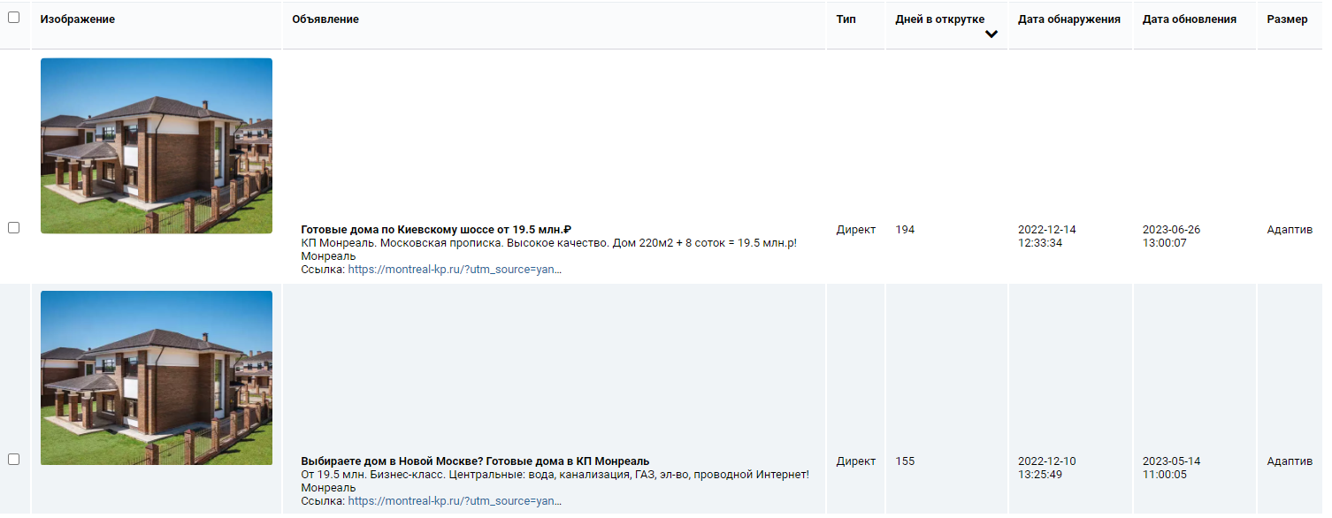
Запрос | Заголовок объявления | Текст объявления | Позиция в блоке | Блок | Базовая частотность | Очень точная частотность | Количество слов в запросе | Количество объявлений | Документов найдено | Средняя цена клика
купить коттедж в москве | Купите коттедж в Новой Москве. КП «Монреаль». От 19.5 млн₽! Беспроцентная рассрочка. ИЖС | Готовый поселок. Все коммуникации, асфальт, освещение. Единый стиль. ИЖС. Звоните! | 7 | Остальные | 2325 | 433 | 4 | 14 | 3000 | 71
купить дом в области | Купите дом до 20 млн₽. Готовые дома в КП «Монреаль». Беспроцентная рассрочка. ИЖС | От 19.5 млн.₽! 30 км от МКАД. Московская прописка. Действующие коммуникации. Звоните! | 1 | Премиум | 1038939 | 397 | 4 | 5 | 3000 | 14
дом в москве и московской области купить | Купите коттеджи по Киевскому шоссе. 30 км от МКАД. В КП «Монреаль»! | От 19.5 млн.₽. Готовые коммуникации. ИЖС. Московская прописка. Дома от 220 кв.м. Звоните! | 12 | Остальные | 4398 | 374 | 7 | 9 | 3000 | 43
купить дом в ипотеку | Купите коттеджи по Киевскому шоссе. 30 км от МКАД. В КП «Монреаль»! | От 19.5 млн.₽. Готовые коммуникации. ИЖС. Московская прописка. Дома от 220 кв.м. Звоните! | 7 | Остальные | 25619 | 352 | 4 | 10 | 3000 | 67
купить дом в районе | Купите дом до 20 млн₽. Готовые дома в КП «Монреаль». Беспроцентная рассрочка. ИЖС | От 19.5 млн.₽! 30 км от МКАД. Московская прописка. Действующие коммуникации. Звоните! | 1 | Премиум | 983601 | 325 | 4 | 10 | 3000 | 13
купить дом в районе | Коттеджный поселок по Калужскому ш. Готовые дома от 19.5 млн.₽! Беспроцентная рассрочка | КП Монреаль. Московская прописка. ИЖС. Действующие коммуникации. Звоните! | 46 | Остальные | 983601 | 325 | 4 | 10 | 3000 | 13
купить особняк | Купите дом до 30 млн₽. Готовые дома в КП «Монреаль». Беспроцентная рассрочка. ИЖС | От 19.5 млн.₽! 30 км от МКАД. Московская прописка. Действующие коммуникации. Звоните! | 7 | Остальные | 6735 | 303 | 2 | 5 | 3000 | 37
дом в кущевской купить | Купите дом в КП «Монреаль». 30 км по Калужскому шоссе | Готовые дома от 19.5 млн. Жилой поселок. Москва. ИЖС. Звоните! | 21 | Остальные | 1813 | 297 | 4 | 3 | 3000 | 12
коттедж дом | Купите коттедж по Калужскому шоссе. 30 км от МКАД. В КП «Монреаль»! Звоните! | От 19.5 млн.₽. Готовые коммуникации. ИЖС. Московская прописка. Дома от 220 кв.м. Звоните! | 12 | Остальные | 109599 | 283 | 2 | 4 | 3000 | 24
дома с мансардой | Купите готовые дома по Калужскому шоссе. КП «Монреаль»! Звоните! Беспроцентная рассрочка | От 19.5 млн ₽. Готовые коммуникации. ИЖС. Московская прописка. Дома от 220 кв.м. Звоните! | 54 | Остальные | 69214 | 281 | 3 | 6 | 3000 | 24
купить дом в щелковском районе московской области | Коттеджный поселок "Монреаль". Калужское/Киевское шоссе | Готовые дома от 19.5 млн. Готовый поселок. Московская прописка. Звоните! | 31 | Остальные | 1471 | 280 | 7 | 3 | 3000 | 18
одноэтажный дом купить | Купите коттеджи по Киевскому шоссе. 30 км от МКАД. В КП «Монреаль»! | От 19.5 млн.₽. Готовые коммуникации. ИЖС. Московская прописка. Дома от 220 кв.м. Звоните! | 2 | Премиум | 7416 | 280 | 3 | 8 | 3000 | 35
купить дом от застройщика в московской области | Купите дом до 30 млн₽. Готовые дома в КП «Монреаль». Беспроцентная рассрочка. ИЖС | От 19.5 млн.₽! 30 км от МКАД. Московская прописка. Действующие коммуникации. Звоните! | 2 | Премиум | 904 | 234 | 7 | 11 | 3000 | 86
купить дом от застройщика в московской области | Купите готовые дома по Калужскому шоссе. КП «Монреаль»! Звоните! Беспроцентная рассрочка | От 19.5 млн ₽. Готовые коммуникации. ИЖС. Московская прописка. Дома от 220 кв.м. Звоните! | 12 | Остальные | 904 | 234 | 7 | 11 | 3000 | 86
куплю дом в подмосковье | Коттеджный поселок «Монреаль». Официальный сайт. Готовые дома от 19,5 млн рублей | КП «Монреаль». Готовые коммуникации. ИЖС. Московская прописка. Дома от 220 м2. Звоните! | 37 | Остальные | 64751 | 234 | 4 | 9 | 3000 | 40
коттедж в московской области купить | Купите коттедж в Новой Москве. 30 км от МКАД. В КП «Монреаль»! Дома готовы | От 19.5 млн.₽. Готовые коммуникации. ИЖС. Московская прописка. Дома от 220 кв.м. Звоните! | 42 | Остальные | 1938 | 231 | 5 | 11 | 2000 | 47
двухэтажный дом купить | Купите готовые дома по Калужскому шоссе. КП «Монреаль»! Звоните! Беспроцентная рассрочка | От 19.5 млн ₽. Готовые коммуникации. ИЖС. Московская прописка. Дома от 220 кв.м. Звоните! | 21 | Остальные | 4893 | 223 | 3 | 6 | 3000 | 25
новорижское шоссе купить дом | Купите дом до 20 млн₽. Готовые дома в КП «Монреаль». Беспроцентная рассрочка. ИЖС | От 19.5 млн.₽! 30 км от МКАД. Московская прописка. Действующие коммуникации. Звоните! | 7 | Остальные | 1910 | 220 | 4 | 8 | 2000 | 124
купить домик | Купите дом до 30 млн₽. Готовые дома в КП «Монреаль». Беспроцентная рассрочка. ИЖС | От 19.5 млн.₽! 30 км от МКАД. Московская прописка. Действующие коммуникации. Звоните! | 3 | Премиум | 152390 | 215 | 2 | 6 | 3000 | 17
загородный дом в подмосковье купить | Купите коттедж по Калужскому шоссе. 30 км от МКАД. В КП «Монреаль»! Звоните! | От 19.5 млн.₽. Готовые коммуникации. ИЖС. Московская прописка. Дома от 220 кв.м. Звоните! | 3 | Премиум | 609 | 204 | 5 | 8 | 3000 | 72
дом у реки купить | Купите дом до 20 млн₽. Готовые дома в КП «Монреаль». Беспроцентная рассрочка. ИЖС | От 19.5 млн.₽! 30 км от МКАД. Московская прописка. Действующие коммуникации. Звоните! | 22 | Остальные | 19588 | 204 | 4 | 7 | 3000 | 18
дом у реки купить | Купите дома в Новой Москве. 30 км от МКАД. В КП «Монреаль»! Беспроцентная рассрочка. ИЖС | От 19.5 млн.₽. Готовые коммуникации. ИЖС. Московская прописка. Дома от 220 кв.м. Звоните! | 2 | Премиум | 19588 | 204 | 4 | 7 | 3000 | 18
загородный дом в подмосковье | Купите коттедж по Калужскому шоссе. 30 км от МКАД. В КП «Монреаль»! Звоните! | От 19.5 млн.₽. Готовые коммуникации. ИЖС. Московская прописка. Дома от 220 кв.м. Звоните! | 2 | Премиум | 4307 | 202 | 4 | 5 | 3000 | 54
купить дом у реки | Купите дома в Новой Москве. 30 км от МКАД. В КП «Монреаль»! Беспроцентная рассрочка. ИЖС | От 19.5 млн.₽. Готовые коммуникации. ИЖС. Московская прописка. Дома от 220 кв.м. Звоните! | 41 | Остальные | 19341 | 198 | 4 | 5 | 3000 | 18
купить дом у реки | Купите дом до 30 млн₽. Готовые дома в КП «Монреаль». Беспроцентная рассрочка. ИЖС | От 19.5 млн.₽! 30 км от МКАД. Московская прописка. Действующие коммуникации. Звоните! | 1 | Премиум | 19341 | 198 | 4 | 5 | 3000 | 18
дом в кубинке купить | Купите дом до 30 млн₽. Готовые дома в КП «Монреаль». Беспроцентная рассрочка. ИЖС | От 19.5 млн.₽! 30 км от МКАД. Московская прописка. Действующие коммуникации. Звоните! | 21 | Остальные | 1204 | 198 | 4 | 2 | 3000 | 20
купить дом в барвихе | Купите дом до 20 млн₽. Готовые дома в КП «Монреаль». Беспроцентная рассрочка. ИЖС | От 19.5 млн.₽! 30 км от МКАД. Московская прописка. Действующие коммуникации. Звоните! | 12 | Остальные | 1065 | 193 | 4 | 8 | 2000 | 50
купить дом в жуковском московской области | Купите дом до 30 млн₽. Готовые дома в КП «Монреаль». Беспроцентная рассрочка. ИЖС | От 19.5 млн.₽! 30 км от МКАД. Московская прописка. Действующие коммуникации. Звоните! | 21 | Остальные | 498 | 186 | 6 | 5 | 3000 | 16
купить частный дом в москве | Купите дома в Новой Москве. 30 км от МКАД. В КП «Монреаль»! Беспроцентная рассрочка. ИЖС | От 19.5 млн.₽. Готовые коммуникации. ИЖС. Московская прописка. Дома от 220 кв.м. Звоните! | 41 | Остальные | 4538 | 180 | 5 | 2 | 3000 | 62
дом в рассрочку | Купите готовые дома по Калужскому шоссе. КП «Монреаль»! Звоните! Беспроцентная рассрочка | От 19.5 млн ₽. Готовые коммуникации. ИЖС. Московская прописка. Дома от 220 кв.м. Звоните! | 37 | Остальные | 16170 | 171 | 3 | 12 | 3000 | 62
дом в сосновом бору купить | Купите дом до 30 млн₽. Готовые дома в КП «Монреаль». Беспроцентная рассрочка. ИЖС | От 19.5 млн.₽! 30 км от МКАД. Московская прописка. Действующие коммуникации. Звоните! | 11 | Остальные | 2794 | 166 | 5 | 2 | 3000 | 20
купить дом в московской области ижс | Купите дом до 20 млн₽. Готовые дома в КП «Монреаль». Беспроцентная рассрочка. ИЖС | От 19.5 млн.₽! 30 км от МКАД. Московская прописка. Действующие коммуникации. Звоните! | 3 | Премиум | 1774 | 163 | 6 | 5 | 3000 | 31
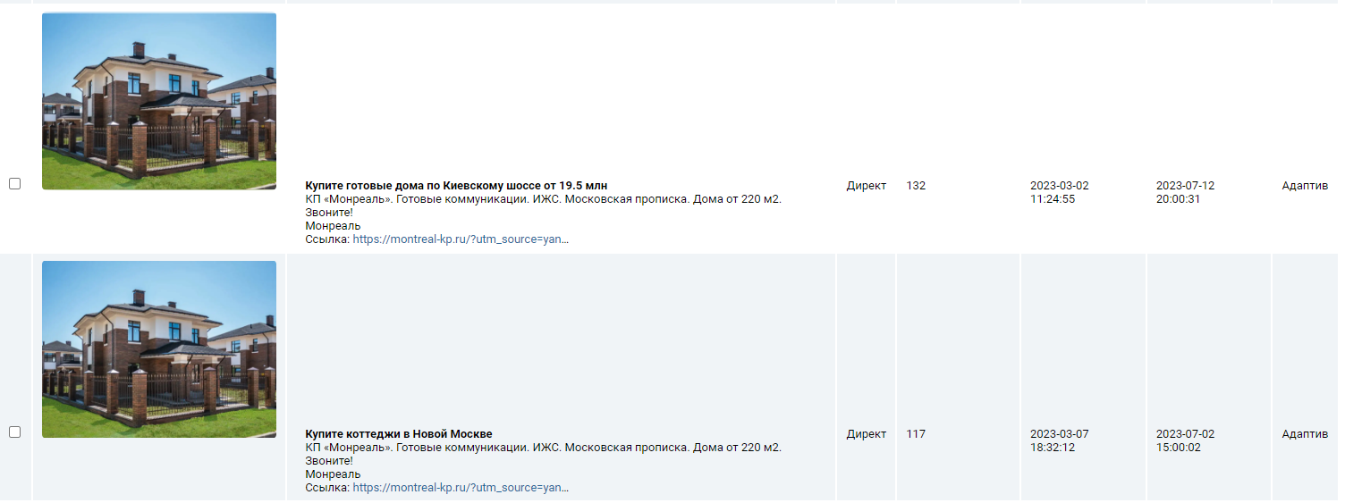
купить дом в московской области ижс | Коттеджный поселок по Калужскому ш. Готовые дома от 19.5 млн.₽! Беспроцентная рассрочка | КП Монреаль. Московская прописка. ИЖС. Действующие коммуникации. Звоните! | 51 | Остальные | 1774 | 163 | 6 | 5 | 3000 | 31
купить дом в поселке | Купите коттеджи по Киевскому шоссе. 30 км от МКАД. В КП «Монреаль»! | От 19.5 млн.₽. Готовые коммуникации. ИЖС. Московская прописка. Дома от 220 кв.м. Звоните! | 42 | Остальные | 110695 | 161 | 4 | 3 | 3000 | 29
загородные дома в подмосковье | Купите дома в Новой Москве. 30 км от МКАД. В КП «Монреаль»! Беспроцентная рассрочка. ИЖС | От 19.5 млн.₽. Готовые коммуникации. ИЖС. Московская прописка. Дома от 220 кв.м. Звоните! | 32 | Остальные | 4439 | 157 | 4 | 6 | 3000 | 53
дом в коттеджном поселке | Купите коттеджи по Киевскому шоссе. 30 км от МКАД. В КП «Монреаль»! | От 19.5 млн.₽. Готовые коммуникации. ИЖС. Московская прописка. Дома от 220 кв.м. Звоните! | 7 | Остальные | 28193 | 155 | 4 | 6 | 3000 | 76
коттедж двухэтажный | Купите готовые дома по Калужскому шоссе. КП «Монреаль»! Звоните! Беспроцентная рассрочка | От 19.5 млн ₽. Готовые коммуникации. ИЖС. Московская прописка. Дома от 220 кв.м. Звоните! | 1 | Премиум | 3791 | 149 | 2 | 10 | 3000 | 22
коттедж двухэтажный | Купите дом до 20 млн₽. Готовые дома в КП «Монреаль». Беспроцентная рассрочка. ИЖС | От 19.5 млн.₽! 30 км от МКАД. Московская прописка. Действующие коммуникации. Звоните! | 32 | Остальные | 3791 | 149 | 2 | 10 | 3000 | 22
коттеджи дома | Купите коттедж в Новой Москве. 30 км от МКАД. В КП «Монреаль»! Дома готовы | От 19.5 млн.₽. Готовые коммуникации. ИЖС. Московская прописка. Дома от 220 кв.м. Звоните! | 2 | Премиум | 109305 | 149 | 2 | 5 | 3000 | 24
коттедж двухэтажный | Купите коттедж в Новой Москве. КП «Монреаль». От 19.5 млн₽! Беспроцентная рассрочка. ИЖС | Готовый поселок. Все коммуникации, асфальт, освещение. Единый стиль. ИЖС. Звоните! | 22 | Остальные | 3791 | 149 | 2 | 10 | 3000 | 22
продажа домов в москве | Купите готовые дома по Калужскому шоссе. КП «Монреаль»! Звоните! Беспроцентная рассрочка | От 19.5 млн ₽. Готовые коммуникации. ИЖС. Московская прописка. Дома от 220 кв.м. Звоните! | 21 | Остальные | 5202 | 144 | 4 | 10 | 3000 | 41
продажа домов в москве | Купите дом до 20 млн₽. Готовые дома в КП «Монреаль». Беспроцентная рассрочка. ИЖС | От 19.5 млн.₽! 30 км от МКАД. Московская прописка. Действующие коммуникации. Звоните! | 11 | Остальные | 5202 | 144 | 4 | 10 | 3000 | 41
купить дом нахабино | Купите дом в КП «Монреаль». 30 км по Калужскому шоссе | Готовые дома от 19.5 млн. Готовый поселок. Московская прописка. Звоните! | 11 | Остальные | 1489 | 136 | 3 | 5 | 3000 | 28
красивые дома частные | Купите дом до 30 млн₽. Готовые дома в КП «Монреаль». Беспроцентная рассрочка. ИЖС | От 19.5 млн.₽! 30 км от МКАД. Московская прописка. Действующие коммуникации. Звоните! | 11 | Остальные | 20181 | 136 | 3 | 8 | 3000 | 21
кп монреаль | Коттеджный поселок «Монреаль». Официальный сайт. Готовые дома от 19,5 млн рублей | КП «Монреаль». Готовые коммуникации. ИЖС. Московская прописка. Дома от 220 м2. Звоните! | 2 | Премиум | 269 | 130 | 2 | 2 | 3000 | 135
дом по калужскому шоссе купить | Купите готовые дома по Калужскому шоссе. КП «Монреаль»! Звоните! Беспроцентная рассрочка | От 19.5 млн ₽. Готовые коммуникации. ИЖС. Московская прописка. Дома от 220 кв.м. Звоните! | 31 | Остальные | 2497 | 128 | 5 | 4 | 3000 | 37
дом по калужскому шоссе купить | Купите дом в КП «Монреаль». 30 км по Калужскому шоссе | Готовые дома от 19.5 млн. Жилой поселок. Москва. ИЖС. Звоните! | 11 | Остальные | 2497 | 128 | 5 | 4 | 3000 | 37
дом у воды купить | Купите готовые дома по Калужскому шоссе. КП «Монреаль»! Звоните! Беспроцентная рассрочка | От 19.5 млн ₽. Готовые коммуникации. ИЖС. Московская прописка. Дома от 220 кв.м. Звоните! | 31 | Остальные | 34533 | 126 | 4 | 5 | 3000 | 27
дом от застройщика | Купите готовые дома по Калужскому шоссе. КП «Монреаль»! Звоните! Беспроцентная рассрочка | От 19.5 млн ₽. Готовые коммуникации. ИЖС. Московская прописка. Дома от 220 кв.м. Звоните! | 42 | Остальные | 81270 | 125 | 3 | 7 | 3000 | 74
красивые частные дома | Купите готовые дома по Калужскому шоссе. КП «Монреаль»! Звоните! Беспроцентная рассрочка | От 19.5 млн ₽. Готовые коммуникации. ИЖС. Московская прописка. Дома от 220 кв.м. Звоните! | 21 | Остальные | 17291 | 125 | 3 | 3 | 3000 | 30
коттеджные поселки москва | Коттеджный поселок по Калужскому ш. Готовые дома от 19.5 млн.₽! Беспроцентная рассрочка | КП Монреаль. Московская прописка. ИЖС. Действующие коммуникации. Звоните! | 3 | Премиум | 8858 | 122 | 3 | 9 | 3000 | 103
дом в поселке купить | Купите дом до 30 млн₽. Готовые дома в КП «Монреаль». Беспроцентная рассрочка. ИЖС | От 19.5 млн.₽! 30 км от МКАД. Московская прописка. Действующие коммуникации. Звоните! | 2 | Премиум | 114731 | 122 | 4 | 6 | 3000 | 28
купить дом москва и московская область | Купите дом до 20 млн₽. Готовые дома в КП «Монреаль». Беспроцентная рассрочка. ИЖС | От 19.5 млн.₽! 30 км от МКАД. Московская прописка. Действующие коммуникации. Звоните! | 1 | Премиум | 4439 | 114 | 6 | 14 | 3000 | 46
дом калужское шоссе купить | Купите дом в КП «Монреаль». 30 км по Калужскому шоссе | Готовые дома от 19.5 млн. Жилой поселок. Москва. ИЖС. Звоните! | 23 | Остальные | 2508 | 113 | 4 | 6 | 2000 | 37
дом со скидкой | Купите дома в Новой Москве. 30 км от МКАД. В КП «Монреаль»! Беспроцентная рассрочка. ИЖС | От 19.5 млн.₽. Готовые коммуникации. ИЖС. Московская прописка. Дома от 220 кв.м. Звоните! | 1 | Премиум | 2396 | 111 | 3 | 9 | 3000 | 45
дом со скидкой | Купите дом до 20 млн₽. Готовые дома в КП «Монреаль». Беспроцентная рассрочка. ИЖС | От 19.5 млн.₽! 30 км от МКАД. Московская прописка. Действующие коммуникации. Звоните! | 21 | Остальные | 2396 | 111 | 3 | 9 | 3000 | 45
купить дом дмитровский район | Купите дом в КП «Монреаль». 30 км по Калужскому шоссе | Дома в стиле Райта. Единый стиль. Современная концепция. Звоните! | 11 | Остальные | 8785 | 106 | 4 | 7 | 3000 | 56
дом с газом купить | Купите дом до 20 млн₽. Готовые дома в КП «Монреаль». Беспроцентная рассрочка. ИЖС | От 19.5 млн.₽! 30 км от МКАД. Московская прописка. Действующие коммуникации. Звоните! | 11 | Остальные | 43325 | 103 | 4 | 6 | 3000 | 17
коттеджные поселки на карте | Коттеджный поселок «Монреаль». Официальный сайт. Готовые дома от 19,5 млн рублей | КП «Монреаль». Готовые коммуникации. ИЖС. Московская прописка. Дома от 220 м2. Звоните! | 13 | Остальные | 8714 | 100 | 4 | 9 | 3000 | 55
купить дом с московской пропиской | Купите коттеджи по Киевскому шоссе. 30 км от МКАД. В КП «Монреаль»! | От 19.5 млн.₽. Готовые коммуникации. ИЖС. Московская прописка. Дома от 220 кв.м. Звоните! | 1 | Премиум | 2052 | 99 | 5 | 2 | 3000 | 34
купить дом в приморье | Купите дом в КП «Монреаль». 30 км по Калужскому шоссе | Готовые дома от 19.5 млн. Готовый поселок. Московская прописка. Звоните! | 2 | Премиум | 569 | 98 | 4 | 5 | 3000 | 13
красивые загородные дома | Купите готовые дома по Калужскому шоссе. КП «Монреаль»! Звоните! Беспроцентная рассрочка | От 19.5 млн ₽. Готовые коммуникации. ИЖС. Московская прописка. Дома от 220 кв.м. Звоните! | 7 | Остальные | 2569 | 98 | 3 | 9 | 3000 | 37
красивые загородные дома | Купите коттеджи по Киевскому шоссе. 30 км от МКАД. В КП «Монреаль»! | От 19.5 млн.₽. Готовые коммуникации. ИЖС. Московская прописка. Дома от 220 кв.м. Звоните! | 25 | Остальные | 2569 | 98 | 3 | 9 | 3000 | 37
красивые коттеджи | Коттеджный поселок по Калужскому ш. Готовые дома от 19.5 млн.₽! Беспроцентная рассрочка | КП Монреаль. Московская прописка. ИЖС. Действующие коммуникации. Звоните! | 23 | Остальные | 3375 | 95 | 2 | 15 | 3000 | 26
красивые коттеджи | Купите коттедж в Новой Москве. КП «Монреаль». От 19.5 млн₽! Беспроцентная рассрочка. ИЖС | Готовый поселок. Все коммуникации, асфальт, освещение. Единый стиль. ИЖС. Звоните! | 2 | Премиум | 3375 | 95 | 2 | 15 | 3000 | 26
дом в московской области | Купите дом до 20 млн₽. Готовые дома в КП «Монреаль». Беспроцентная рассрочка. ИЖС | От 19.5 млн.₽! 30 км от МКАД. Московская прописка. Действующие коммуникации. Звоните! | 11 | Остальные | 312541 | 94 | 4 | 8 | 3000 | 53
дом в московской области | Купите коттеджи по Киевскому шоссе. 30 км от МКАД. В КП «Монреаль»! | От 19.5 млн.₽. Готовые коммуникации. ИЖС. Московская прописка. Дома от 220 кв.м. Звоните! | 1 | Премиум | 312541 | 94 | 4 | 8 | 3000 | 53
коттедж красивый | Коттеджный поселок по Калужскому ш. Готовые дома от 19.5 млн.₽! Беспроцентная рассрочка | КП Монреаль. Московская прописка. ИЖС. Действующие коммуникации. Звоните! | 21 | Остальные | 3324 | 92 | 2 | 4 | 3000 | 27
купить дом без | Купите дома в Новой Москве. 30 км от МКАД. В КП «Монреаль»! Беспроцентная рассрочка. ИЖС | От 19.5 млн.₽. Готовые коммуникации. ИЖС. Московская прописка. Дома от 220 кв.м. Звоните! | 1 | Премиум | 202425 | 92 | 3 | 6 | 3000 | 14
купить дом без | Купите дом до 30 млн₽. Готовые дома в КП «Монреаль». Беспроцентная рассрочка. ИЖС | От 19.5 млн.₽! 30 км от МКАД. Московская прописка. Действующие коммуникации. Звоните! | 21 | Остальные | 202425 | 92 | 3 | 6 | 3000 | 14
коттедж с бассейном купить | Купите коттедж в Новой Москве. 30 км от МКАД. В КП «Монреаль»! Дома готовы | От 19.5 млн.₽. Готовые коммуникации. ИЖС. Московская прописка. Дома от 220 кв.м. Звоните! | 51 | Остальные | 885 | 89 | 4 | 8 | 3000 | 23
коттедж с бассейном купить | Купите дома в Новой Москве. 30 км от МКАД. В КП «Монреаль»! Беспроцентная рассрочка. ИЖС | От 19.5 млн.₽. Готовые коммуникации. ИЖС. Московская прописка. Дома от 220 кв.м. Звоните! | 43 | Остальные | 885 | 89 | 4 | 8 | 3000 | 23
купить дом в подмосковье ижс | Купите дом до 20 млн₽. Готовые дома в КП «Монреаль». Беспроцентная рассрочка. ИЖС | От 19.5 млн.₽! 30 км от МКАД. Московская прописка. Действующие коммуникации. Звоните! | 31 | Остальные | 740 | 88 | 5 | 4 | 3000 | 34
купить дом в нахабино красногорского района | КП «Монреаль». Калужское\Киевское шоссе. 30 км от МКАД | Готовые дома от 19.5 млн. Жилой поселок. Москва. ИЖС. Звоните! | 41 | Остальные | 224 | 88 | 6 | 3 | 3000 | 20
купить дом в нахабино красногорского района | Купите дом в КП «Монреаль». 30 км по Калужскому шоссе | Готовые дома от 19.5 млн. Готовый поселок. Московская прописка. Звоните! | 31 | Остальные | 224 | 88 | 6 | 3 | 3000 | 20
стоимость дома | Купите дом до 20 млн₽. Готовые дома в КП «Монреаль». Беспроцентная рассрочка. ИЖС | От 19.5 млн.₽! 30 км от МКАД. Московская прописка. Действующие коммуникации. Звоните! | 1 | Премиум | 159649 | 87 | 2 | 7 | 3000 | 38
коттеджный поселок в москве | Купите коттедж в Новой Москве. КП «Монреаль». От 19.5 млн₽! Беспроцентная рассрочка. ИЖС | Готовый поселок. Все коммуникации, асфальт, освещение. Единый стиль. ИЖС. Звоните! | 2 | Премиум | 8858 | 86 | 4 | 12 | 3000 | 103
коттеджные поселки в новой москве | Коттеджный поселок «Монреаль» в Новой Москве. Рассрочка от 0%! 30 км от МКАД | От 19.5 млн ₽. Готовые коммуникации. ИЖС. Московская прописка. Дома от 220 кв.м. Звоните! | 47 | Остальные | 1102 | 84 | 5 | 10 | 3000 | 126
купить дом с газом в подмосковье | Купите коттедж по Калужскому шоссе. 30 км от МКАД. В КП «Монреаль»! Звоните! | От 19.5 млн.₽. Готовые коммуникации. ИЖС. Московская прописка. Дома от 220 кв.м. Звоните! | 31 | Остальные | 2923 | 82 | 6 | 12 | 3000 | 23
купить дом с газом в подмосковье | Купите дом до 20 млн₽. Готовые дома в КП «Монреаль». Беспроцентная рассрочка. ИЖС | От 19.5 млн.₽! 30 км от МКАД. Московская прописка. Действующие коммуникации. Звоните! | 1 | Премиум | 2923 | 82 | 6 | 12 | 3000 | 23
купить дом с газом в подмосковье | Купите готовые дома по Калужскому шоссе. КП «Монреаль»! Звоните! Беспроцентная рассрочка | От 19.5 млн ₽. Готовые коммуникации. ИЖС. Московская прописка. Дома от 220 кв.м. Звоните! | 12 | Остальные | 2923 | 82 | 6 | 12 | 3000 | 23
коттедж современный | Коттеджный поселок в Новой Москве. «Монреаль». От 19.5 млн₽! Беспроцентная рассрочка. ИЖС | КП «Монреаль».Все коммуникации, асфальт, освещение. Единый стиль. ИЖС. Звоните! | 7 | Остальные | 2884 | 82 | 2 | 9 | 3000 | 36
коттедж современный | Купите коттедж по Калужскому шоссе. 30 км от МКАД. В КП «Монреаль»! Звоните! | От 19.5 млн.₽. Готовые коммуникации. ИЖС. Московская прописка. Дома от 220 кв.м. Звоните! | 37 | Остальные | 2884 | 82 | 2 | 9 | 3000 | 36
купить дом по каширскому шоссе | Купите готовые дома по Калужскому шоссе. КП «Монреаль»! Звоните! Беспроцентная рассрочка | От 19.5 млн ₽. Готовые коммуникации. ИЖС. Московская прописка. Дома от 220 кв.м. Звоните! | 1 | Премиум | 920 | 81 | 5 | 4 | 3000 | 33
купить дом в подмосковье от застройщика | Купите коттеджи по Киевскому шоссе. 30 км от МКАД. В КП «Монреаль»! | От 19.5 млн.₽. Готовые коммуникации. ИЖС. Московская прописка. Дома от 220 кв.м. Звоните! | 3 | Премиум | 596 | 81 | 6 | 8 | 3000 | 118
одноэтажный дом с цокольным этажом | Купите коттеджи по Киевскому шоссе. 30 км от МКАД. В КП «Монреаль»! | От 19.5 млн.₽. Готовые коммуникации. ИЖС. Московская прописка. Дома от 220 кв.м. Звоните! | 15 | Остальные | 859 | 80 | 5 | 2 | 2000 | 15
купить дом с газом | Купите дом до 30 млн₽. Готовые дома в КП «Монреаль». Беспроцентная рассрочка. ИЖС | От 19.5 млн.₽! 30 км от МКАД. Московская прописка. Действующие коммуникации. Звоните! | 1 | Премиум | 42313 | 80 | 4 | 4 | 3000 | 17
купить дом ижс в новой москве | Купите дома в Новой Москве. В КП «Монреаль»! Беспроцентная рассрочка | От 19.5 млн.₽. Готовые коммуникации. ИЖС. Московская прописка. Дома от 220 кв.м. Звоните! | 1 | Премиум | 314 | 78 | 6 | 5 | 3000 | 39
коттеджный поселок купить дом | Коттеджный поселок по Калужскому ш. Готовые дома от 19.5 млн.₽! Беспроцентная рассрочка | КП Монреаль. Московская прописка. ИЖС. Действующие коммуникации. Звоните! | 27 | Остальные | 16883 | 77 | 4 | 16 | 3000 | 76
коттеджный поселок купить дом | Купите готовые дома по Калужскому шоссе. КП «Монреаль»! Звоните! Беспроцентная рассрочка | От 19.5 млн ₽. Готовые коммуникации. ИЖС. Московская прописка. Дома от 220 кв.м. Звоните! | 17 | Остальные | 16883 | 77 | 4 | 16 | 3000 | 76
купить загородную недвижимость | Купите коттеджи по Киевскому шоссе. 30 км от МКАД. В КП «Монреаль»! | От 19.5 млн.₽. Готовые коммуникации. ИЖС. Московская прописка. Дома от 220 кв.м. Звоните! | 3 | Премиум | 1429 | 76 | 3 | 12 | 3000 | 33
одноэтажный или двухэтажный дом | Купите коттеджи по Киевскому шоссе. 30 км от МКАД. В КП «Монреаль»! | От 19.5 млн.₽. Готовые коммуникации. ИЖС. Московская прописка. Дома от 220 кв.м. Звоните! | 17 | Остальные | 2036 | 75 | 4 | 2 | 3000 | 27
современные коттеджи | Коттеджный поселок в Новой Москве. «Монреаль». От 19.5 млн₽! Беспроцентная рассрочка. ИЖС | КП «Монреаль».Все коммуникации, асфальт, освещение. Единый стиль. ИЖС. Звоните! | 2 | Премиум | 2977 | 74 | 2 | 8 | 3000 | 39
где лучше купить дом в подмосковье | Коттеджный поселок «Монреаль». Официальный сайт. Готовые дома от 19,5 млн рублей | КП «Монреаль». Готовые коммуникации. ИЖС. Московская прописка. Дома от 220 м2. Звоните! | 2 | Премиум | 193 | 74 | 6 | 7 | 2000 | 32
новая москва коттеджный поселок | Коттеджный поселок в Новой Москве. «Монреаль». От 19.5 млн₽! Беспроцентная рассрочка. ИЖС | КП «Монреаль».Все коммуникации, асфальт, освещение. Единый стиль. ИЖС. Звоните! | 3 | Премиум | 1061 | 74 | 4 | 8 | 3000 | 99
дом в ближнем подмосковье купить | Купите дом до 30 млн₽. Готовые дома в КП «Монреаль». Беспроцентная рассрочка. ИЖС | От 19.5 млн.₽! 30 км от МКАД. Московская прописка. Действующие коммуникации. Звоните! | 12 | Остальные | 1163 | 73 | 5 | 12 | 3000 | 40
дом в ближнем подмосковье купить | Купите коттеджи по Киевскому шоссе. 30 км от МКАД. В КП «Монреаль»! | От 19.5 млн.₽. Готовые коммуникации. ИЖС. Московская прописка. Дома от 220 кв.м. Звоните! | 22 | Остальные | 1163 | 73 | 5 | 12 | 3000 | 40
купить дом из кирпича | Купите дом до 20 млн₽. Готовые дома в КП «Монреаль». Беспроцентная рассрочка. ИЖС | От 19.5 млн.₽! 30 км от МКАД. Московская прописка. Действующие коммуникации. Звоните! | 11 | Остальные | 5372 | 73 | 4 | 7 | 3000 | 28
домики в подмосковье | Купите готовые дома по Калужскому шоссе. КП «Монреаль»! Звоните! Беспроцентная рассрочка | От 19.5 млн ₽. Готовые коммуникации. ИЖС. Московская прописка. Дома от 220 кв.м. Звоните! | 1 | Премиум | 48677 | 71 | 3 | 6 | 3000 | 25
домики в подмосковье | Купите дом до 20 млн₽. Готовые дома в КП «Монреаль». Беспроцентная рассрочка. ИЖС | От 19.5 млн.₽! 30 км от МКАД. Московская прописка. Действующие коммуникации. Звоните! | 23 | Остальные | 48677 | 71 | 3 | 6 | 3000 | 25
дома в московской области | Купите дом до 20 млн₽. Готовые дома в КП «Монреаль». Беспроцентная рассрочка. ИЖС | От 19.5 млн.₽! 30 км от МКАД. Московская прописка. Действующие коммуникации. Звоните! | 11 | Остальные | 311270 | 70 | 4 | 10 | 3000 | 53
дома в московской области | Купите дома в Новой Москве. 30 км от МКАД. В КП «Монреаль»! Беспроцентная рассрочка. ИЖС | От 19.5 млн.₽. Готовые коммуникации. ИЖС. Московская прописка. Дома от 220 кв.м. Звоните! | 22 | Остальные | 311270 | 70 | 4 | 10 | 3000 | 53
купить дом с газом в московской области | Купите коттеджи по Киевскому шоссе. 30 км от МКАД. В КП «Монреаль»! | От 19.5 млн.₽. Готовые коммуникации. ИЖС. Московская прописка. Дома от 220 кв.м. Звоните! | 2 | Премиум | 5744 | 69 | 7 | 4 | 3000 | 21
купить дом в рассрочку от хозяина | Купите дом до 30 млн₽. Готовые дома в КП «Монреаль». Беспроцентная рассрочка. ИЖС | От 19.5 млн.₽! 30 км от МКАД. Московская прописка. Действующие коммуникации. Звоните! | 1 | Премиум | 421 | 68 | 6 | 4 | 3000 | 20
купить дом в лучегорске | Купите дом в КП «Монреаль». 30 км по Калужскому шоссе | Готовые дома от 19.5 млн. Жилой поселок. Москва. ИЖС. Звоните! | 41 | Остальные | 231 | 67 | 4 | 3 | 3000 | 7
продажа домов в звенигороде | Купите дом до 20 млн₽. Готовые дома в КП «Монреаль». Беспроцентная рассрочка. ИЖС | От 19.5 млн.₽! 30 км от МКАД. Московская прописка. Действующие коммуникации. Звоните! | 11 | Остальные | 312 | 67 | 4 | 6 | 3000 | 18
купить дом рогачевское шоссе | Купите дом до 20 млн₽. Готовые дома в КП «Монреаль». Беспроцентная рассрочка. ИЖС | От 19.5 млн.₽! 30 км от МКАД. Московская прописка. Действующие коммуникации. Звоните! | 12 | Остальные | 542 | 67 | 4 | 2 | 3000 | 32
современный коттедж | Купите коттеджи по Киевскому шоссе. 30 км от МКАД. В КП «Монреаль»! | От 19.5 млн.₽. Готовые коммуникации. ИЖС. Московская прописка. Дома от 220 кв.м. Звоните! | 2 | Премиум | 2783 | 66 | 2 | 5 | 3000 | 37
дом в ипотеку московская область | Купите дом до 20 млн₽. Готовые дома в КП «Монреаль». Беспроцентная рассрочка. ИЖС | От 19.5 млн.₽! 30 км от МКАД. Московская прописка. Действующие коммуникации. Звоните! | 13 | Остальные | 1975 | 64 | 5 | 11 | 3000 | 123
дом с газом купить в московской области | Купите коттедж в Новой Москве. КП «Монреаль». От 19.5 млн₽! Беспроцентная рассрочка. ИЖС | Готовый поселок. Все коммуникации, асфальт, освещение. Единый стиль. ИЖС. Звоните! | 31 | Остальные | 5584 | 62 | 7 | 9 | 3000 | 21
одноэтажный дом или двухэтажный | Купите коттеджи по Киевскому шоссе. 30 км от МКАД. В КП «Монреаль»! | От 19.5 млн.₽. Готовые коммуникации. ИЖС. Московская прописка. Дома от 220 кв.м. Звоните! | 13 | Остальные | 2140 | 62 | 4 | 3 | 3000 | 29
купить коттедж москва | Купите коттедж в Новой Москве. КП «Монреаль». От 19.5 млн₽! Беспроцентная рассрочка. ИЖС | Готовый поселок. Все коммуникации, асфальт, освещение. Единый стиль. ИЖС. Звоните! | 7 | Остальные | 2580 | 60 | 3 | 11 | 3000 | 77
сколько стоит дома | Купите готовые дома по Калужскому шоссе. КП «Монреаль»! Звоните! Беспроцентная рассрочка | От 19.5 млн ₽. Готовые коммуникации. ИЖС. Московская прописка. Дома от 220 кв.м. Звоните! | 31 | Остальные | 308603 | 59 | 3 | 6 | 3000 | 28
купить дом московская обл | Купите коттеджи по Киевскому шоссе. 30 км от МКАД. В КП «Монреаль»! | От 19.5 млн.₽. Готовые коммуникации. ИЖС. Московская прописка. Дома от 220 кв.м. Звоните! | 12 | Остальные | 2886 | 59 | 4 | 2 | 3000 | 27
одноэтажные частные дома | Купите коттеджи по Киевскому шоссе. 30 км от МКАД. В КП «Монреаль»! | От 19.5 млн.₽. Готовые коммуникации. ИЖС. Московская прописка. Дома от 220 кв.м. Звоните! | 45 | Остальные | 7831 | 58 | 3 | 6 | 3000 | 22
одноэтажный частный дом | Купите готовые дома по Калужскому шоссе. КП «Монреаль»! Звоните! Беспроцентная рассрочка | От 19.5 млн ₽. Готовые коммуникации. ИЖС. Московская прописка. Дома от 220 кв.м. Звоните! | 42 | Остальные | 7851 | 58 | 3 | 6 | 3000 | 22
одноэтажный частный дом | Купите коттеджи по Киевскому шоссе. 30 км от МКАД. В КП «Монреаль»! | От 19.5 млн.₽. Готовые коммуникации. ИЖС. Московская прописка. Дома от 220 кв.м. Звоните! | 24 | Остальные | 7851 | 58 | 3 | 6 | 3000 | 22
сколько стоит купить дом | Купите коттеджи по Киевскому шоссе. 30 км от МКАД. В КП «Монреаль»! | От 19.5 млн.₽. Готовые коммуникации. ИЖС. Московская прописка. Дома от 220 кв.м. Звоните! | 1 | Премиум | 5760 | 56 | 4 | 5 | 3000 | 21
дом в боголюбово купить | Купите дом в КП «Монреаль». 30 км по Калужскому шоссе | Готовые дома от 19.5 млн. Готовый поселок. Московская прописка. Звоните! | 41 | Остальные | 693 | 55 | 4 | 2 | 3000 | 13
коттеджные поселки москвы | Коттеджный поселок по Калужскому ш. Готовые дома от 19.5 млн.₽! Беспроцентная рассрочка | КП Монреаль. Московская прописка. ИЖС. Действующие коммуникации. Звоните! | 1 | Премиум | 8755 | 54 | 3 | 13 | 3000 | 107
коттеджные поселки рядом с москвой | Купите коттеджи по Киевскому шоссе. 30 км от МКАД. В КП «Монреаль»! | От 19.5 млн.₽. Готовые коммуникации. ИЖС. Московская прописка. Дома от 220 кв.м. Звоните! | 17 | Остальные | 182 | 54 | 5 | 12 | 3000 | 84
купить коттедж с бассейном | Купите дом до 20 млн₽. Готовые дома в КП «Монреаль». Беспроцентная рассрочка. ИЖС | От 19.5 млн.₽! 30 км от МКАД. Московская прописка. Действующие коммуникации. Звоните! | 51 | Остальные | 693 | 53 | 4 | 7 | 3000 | 22
купить дом в нововятске | Купите дом в КП «Монреаль». 30 км по Калужскому шоссе | Дома в стиле Райта. Единый стиль. Современная концепция. Звоните! | 41 | Остальные | 536 | 53 | 4 | 2 | 3000 | 7
загородные коттеджи | Коттеджный поселок «Монреаль» в Новой Москве. Рассрочка от 0%! 30 км от МКАД | От 19.5 млн ₽. Готовые коммуникации. ИЖС. Московская прописка. Дома от 220 кв.м. Звоните! | 26 | Остальные | 5585 | 51 | 2 | 13 | 3000 | 48
загородные коттеджи | Купите коттедж по Калужскому шоссе. 30 км от МКАД. В КП «Монреаль»! Звоните! | От 19.5 млн.₽. Готовые коммуникации. ИЖС. Московская прописка. Дома от 220 кв.м. Звоните! | 7 | Остальные | 5585 | 51 | 2 | 13 | 3000 | 48
загородные коттеджи | Коттеджный поселок по Калужскому ш. Готовые дома от 19.5 млн.₽! Беспроцентная рассрочка | КП Монреаль. Московская прописка. ИЖС. Действующие коммуникации. Звоните! | 46 | Остальные | 5585 | 51 | 2 | 13 | 3000 | 48
загородные коттеджи | Купите коттеджи по Киевскому шоссе. 30 км от МКАД. В КП «Монреаль»! | От 19.5 млн.₽. Готовые коммуникации. ИЖС. Московская прописка. Дома от 220 кв.м. Звоните! | 55 | Остальные | 5585 | 51 | 2 | 13 | 3000 | 48
коттеджа | Купите коттеджи по Киевскому шоссе. 30 км от МКАД. В КП «Монреаль»! | От 19.5 млн.₽. Готовые коммуникации. ИЖС. Московская прописка. Дома от 220 кв.м. Звоните! | 1 | Премиум | 731977 | 50 | 1 | 4 | 2000 | 26
купить дом стрельна | Коттеджный поселок "Монреаль". Калужское/Киевское шоссе | Готовые дома от 19.5 млн. Готовый поселок. Московская прописка. Звоните! | 31 | Остальные | 947 | 49 | 3 | 5 | 3000 | 18
купить дом стрельна | Купите дом в КП «Монреаль». 30 км по Калужскому шоссе | Готовые дома от 19.5 млн. Готовый поселок. Московская прописка. Звоните! | 41 | Остальные | 947 | 49 | 3 | 5 | 3000 | 18
коттеджный поселок киевское шоссе | Коттеджный поселок Киевское шоссе. Готовые дома от 19.5 млн.₽! Беспроцентная рассрочка | КП Монреаль. Московская прописка. ИЖС. Действующие коммуникации. Звоните! | 11 | Остальные | 666 | 46 | 4 | 8 | 3000 | 97
купить дом мо | Купите дома в Новой Москве. 30 км от МКАД. В КП «Монреаль»! Беспроцентная рассрочка. ИЖС | От 19.5 млн.₽. Готовые коммуникации. ИЖС. Московская прописка. Дома от 220 кв.м. Звоните! | 21 | Остальные | 1628 | 45 | 3 | 11 | 3000 | 29
купить дом мо | Купите дом до 20 млн₽. Готовые дома в КП «Монреаль». Беспроцентная рассрочка. ИЖС | От 19.5 млн.₽! 30 км от МКАД. Московская прописка. Действующие коммуникации. Звоните! | 2 | Премиум | 1628 | 45 | 3 | 11 | 3000 | 29
продажа домов москва | Купите дома в Новой Москве. 30 км от МКАД. В КП «Монреаль»! Беспроцентная рассрочка. ИЖС | От 19.5 млн.₽. Готовые коммуникации. ИЖС. Московская прописка. Дома от 220 кв.м. Звоните! | 21 | Остальные | 6001 | 45 | 3 | 5 | 3000 | 44
продажа домов москва | Купите дом до 30 млн₽. Готовые дома в КП «Монреаль». Беспроцентная рассрочка. ИЖС | От 19.5 млн.₽! 30 км от МКАД. Московская прописка. Действующие коммуникации. Звоните! | 1 | Премиум | 6001 | 45 | 3 | 5 | 3000 | 44
купить дом одинцовский район московская область | Купите дом до 30 млн₽. Готовые дома в КП «Монреаль». Беспроцентная рассрочка. ИЖС | От 19.5 млн.₽! 30 км от МКАД. Московская прописка. Действующие коммуникации. Звоните! | 53 | Остальные | 2182 | 45 | 6 | 5 | 3000 | 38
купить дом без первоначального взноса | Купите дом до 20 млн₽. Готовые дома в КП «Монреаль». Беспроцентная рассрочка. ИЖС | От 19.5 млн.₽! 30 км от МКАД. Московская прописка. Действующие коммуникации. Звоните! | 2 | Премиум | 1746 | 43 | 5 | 12 | 3000 | 89
дом в поселке | Купите дом до 20 млн₽. Готовые дома в КП «Монреаль». Беспроцентная рассрочка. ИЖС | От 19.5 млн.₽! 30 км от МКАД. Московская прописка. Действующие коммуникации. Звоните! | 41 | Остальные | 282864 | 41 | 3 | 6 | 3000 | 25
семейный коттеджный поселок | Купите коттеджи по Киевскому шоссе. 30 км от МКАД. В КП «Монреаль»! | От 19.5 млн.₽. Готовые коммуникации. ИЖС. Московская прописка. Дома от 220 кв.м. Звоните! | 1 | Премиум | 776 | 41 | 3 | 5 | 3000 | 54
коттеджи купить | Купите коттеджи по Киевскому шоссе. 30 км от МКАД. В КП «Монреаль»! | От 19.5 млн.₽. Готовые коммуникации. ИЖС. Московская прописка. Дома от 220 кв.м. Звоните! | 47 | Остальные | 134385 | 41 | 2 | 13 | 3000 | 26
дома в иглино купить | Купите дом в КП «Монреаль». 30 км по Калужскому шоссе | Дома в стиле Райта. Единый стиль. Современная концепция. Звоните! | 41 | Остальные | 3317 | 41 | 4 | 4 | 3000 | 13
купить дом в скандинавском стиле | Купите коттеджи по Киевскому шоссе. 30 км от МКАД. В КП «Монреаль»! | От 19.5 млн.₽. Готовые коммуникации. ИЖС. Московская прописка. Дома от 220 кв.м. Звоните! | 2 | Премиум | 309 | 40 | 5 | 10 | 3000 | 39
купить дом яндекс недвижимость | Купите дом до 20 млн₽. Готовые дома в КП «Монреаль». Беспроцентная рассрочка. ИЖС | От 19.5 млн.₽! 30 км от МКАД. Московская прописка. Действующие коммуникации. Звоните! | 11 | Остальные | 704 | 38 | 4 | 3 | 3000 | 40
частные дома купить | Купите дом до 30 млн₽. Готовые дома в КП «Монреаль». Беспроцентная рассрочка. ИЖС | От 19.5 млн.₽! 30 км от МКАД. Московская прописка. Действующие коммуникации. Звоните! | 43 | Остальные | 200465 | 38 | 3 | 9 | 3000 | 32
куплю дом по киевскому шоссе | Купите готовые дома по Киевскому шоссе. В КП «Монреаль»! 30 км от МКАД | От 19.5 млн.₽. Готовые коммуникации. ИЖС. Московская прописка. Дома от 220 кв.м. Звоните! | 7 | Остальные | 2870 | 38 | 5 | 9 | 3000 | 44
купить дом в москве от застройщика | Купите дом до 20 млн₽. Готовые дома в КП «Монреаль». Беспроцентная рассрочка. ИЖС | От 19.5 млн.₽! 30 км от МКАД. Московская прописка. Действующие коммуникации. Звоните! | 12 | Остальные | 943 | 38 | 6 | 16 | 3000 | 190
коттедж куплю | Купите коттедж в Новой Москве. КП «Монреаль». От 19.5 млн₽! Беспроцентная рассрочка. ИЖС | Готовый поселок. Все коммуникации, асфальт, освещение. Единый стиль. ИЖС. Звоните! | 3 | Премиум | 161706 | 37 | 2 | 6 | 3000 | 19
купить дом в кратово московской области | Купите дом до 30 млн₽. Готовые дома в КП «Монреаль». Беспроцентная рассрочка. ИЖС | От 19.5 млн.₽! 30 км от МКАД. Московская прописка. Действующие коммуникации. Звоните! | 1 | Премиум | 356 | 37 | 6 | 5 | 3000 | 16
дом с эркером и мансардой | Купите дом до 20 млн₽. Готовые дома в КП «Монреаль». Беспроцентная рассрочка. ИЖС | От 19.5 млн.₽! 30 км от МКАД. Московская прописка. Действующие коммуникации. Звоните! | 31 | Остальные | 407 | 36 | 5 | 5 | 3000 | 23
купить дом в красном селе ленинградской области | Купите дом в КП «Монреаль». 30 км по Калужскому шоссе | Готовые дома от 19.5 млн. Готовый поселок. Московская прописка. Звоните! | 1 | Премиум | 144 | 35 | 7 | 4 | 3000 | 11
круглый дом купить | Купите дом в КП «Монреаль». 30 км по Калужскому шоссе | Готовые дома от 19.5 млн. Готовый поселок. Московская прописка. Звоните! | 31 | Остальные | 2257 | 35 | 3 | 4 | 3000 | 19
купить дом с мебелью | Купите коттеджи по Киевскому шоссе. 30 км от МКАД. В КП «Монреаль»! | От 19.5 млн.₽. Готовые коммуникации. ИЖС. Московская прописка. Дома от 220 кв.м. Звоните! | 1 | Премиум | 11058 | 34 | 4 | 5 | 3000 | 21
купить дом киевское направление | Купите коттеджи по Киевскому шоссе. 30 км от МКАД. В КП «Монреаль»! | От 19.5 млн.₽. Готовые коммуникации. ИЖС. Московская прописка. Дома от 220 кв.м. Звоните! | 32 | Остальные | 404 | 34 | 4 | 5 | 3000 | 29
купить дом новая москва калужское шоссе | Купите готовые дома по Калужскому шоссе. КП «Монреаль»! Звоните! Беспроцентная рассрочка | От 19.5 млн ₽. Готовые коммуникации. ИЖС. Московская прописка. Дома от 220 кв.м. Звоните! | 42 | Остальные | 403 | 34 | 6 | 9 | 3000 | 43
частный дом от застройщика | Купите готовые дома по Калужскому шоссе. КП «Монреаль»! Звоните! Беспроцентная рассрочка | От 19.5 млн ₽. Готовые коммуникации. ИЖС. Московская прописка. Дома от 220 кв.м. Звоните! | 47 | Остальные | 5965 | 34 | 4 | 9 | 3000 | 62
купить дом за маткапитал | Купите дом до 20 млн₽. Готовые дома в КП «Монреаль». Беспроцентная рассрочка. ИЖС | От 19.5 млн.₽! 30 км от МКАД. Московская прописка. Действующие коммуникации. Звоните! | 12 | Остальные | 2189 | 34 | 4 | 3 | 3000 | 26
дом для семьи | Купите дом до 20 млн₽. Готовые дома в КП «Монреаль». Беспроцентная рассрочка. ИЖС | От 19.5 млн.₽! 30 км от МКАД. Московская прописка. Действующие коммуникации. Звоните! | 11 | Остальные | 136383 | 33 | 3 | 7 | 3000 | 20
коттедж с гаражом | Купите коттеджи по Киевскому шоссе. 30 км от МКАД. В КП «Монреаль»! | От 19.5 млн.₽. Готовые коммуникации. ИЖС. Московская прописка. Дома от 220 кв.м. Звоните! | 1 | Премиум | 2304 | 33 | 3 | 4 | 3000 | 18
1 этажный дом с 3 спальнями | Купите дом до 30 млн₽. Готовые дома в КП «Монреаль». Беспроцентная рассрочка. ИЖС | От 19.5 млн.₽! 30 км от МКАД. Московская прописка. Действующие коммуникации. Звоните! | 1 | Премиум | 626 | 33 | 6 | 6 | 3000 | 20
коттеджи от застройщика | Коттеджный поселок «Монреаль» в Новой Москве. Рассрочка от 0%! 30 км от МКАД | От 19.5 млн ₽. Готовые коммуникации. ИЖС. Московская прописка. Дома от 220 кв.м. Звоните! | 26 | Остальные | 4153 | 32 | 3 | 10 | 3000 | 59
купить дом в троицке москва | Готовые коттеджи в 30 км от МКАД. ИЖС. Рядом лес, река | Готовые дома от 19.5 млн. Жилой поселок. Москва. ИЖС. Звоните! | 1 | Премиум | 831 | 32 | 5 | 7 | 3000 | 33
купить дом в троицке москва | Коттеджный поселок "Монреаль". Калужское/Киевское шоссе | Готовые дома от 19.5 млн. Готовый поселок. Московская прописка. Звоните! | 21 | Остальные | 831 | 32 | 5 | 7 | 3000 | 33
купить дом в троицке москва | Купите дом в КП «Монреаль». 30 км по Калужскому шоссе | Готовые дома от 19.5 млн. Жилой поселок. Москва. ИЖС. Звоните! | 11 | Остальные | 831 | 32 | 5 | 7 | 3000 | 33
купить дом перевальное крым | Купите дом в КП «Монреаль». 30 км по Калужскому шоссе | Готовые дома от 19.5 млн. Готовый поселок. Московская прописка. Звоните! | 11 | Остальные | 168 | 31 | 4 | 4 | 3000 | 9
купить дом перевальное крым | Коттеджный поселок "Монреаль". Калужское/Киевское шоссе | Готовые дома от 19.5 млн. Готовый поселок. Московская прописка. Звоните! | 31 | Остальные | 168 | 31 | 4 | 4 | 3000 | 9
коттеджные поселки подмосковье | Купите коттедж в Новой Москве. КП «Монреаль». От 19.5 млн₽! Беспроцентная рассрочка. ИЖС | Готовый поселок. Все коммуникации, асфальт, освещение. Единый стиль. ИЖС. Звоните! | 3 | Премиум | 8585 | 30 | 3 | 7 | 3000 | 136
купить дом в новозавидово | Купите дом в КП «Монреаль». 30 км по Калужскому шоссе | Дома в стиле Райта. Единый стиль. Современная концепция. Звоните! | 31 | Остальные | 177 | 30 | 4 | 3 | 3000 | 14
продажа домов в снегирях | Купите дом до 20 млн₽. Готовые дома в КП «Монреаль». Беспроцентная рассрочка. ИЖС | От 19.5 млн.₽! 30 км от МКАД. Московская прописка. Действующие коммуникации. Звоните! | 1 | Премиум | 152 | 29 | 4 | 3 | 3000 | 16
лобня дома продажа | Купите дом до 20 млн₽. Готовые дома в КП «Монреаль». Беспроцентная рассрочка. ИЖС | От 19.5 млн.₽! 30 км от МКАД. Московская прописка. Действующие коммуникации. Звоните! | 41 | Остальные | 386 | 29 | 3 | 5 | 3000 | 17
монтевиль купить дом | КП «Монреаль». Калужское\Киевское шоссе. 30 км от МКАД | Готовые дома от 19.5 млн. Жилой поселок. Москва. ИЖС. Звоните! | 27 | Остальные | 180 | 27 | 3 | 4 | 3000 | 76
купить дом с пропиской в подмосковье | Купите дома в Новой Москве. 30 км от МКАД. В КП «Монреаль»! Беспроцентная рассрочка. ИЖС | От 19.5 млн.₽. Готовые коммуникации. ИЖС. Московская прописка. Дома от 220 кв.м. Звоните! | 21 | Остальные | 2512 | 27 | 6 | 7 | 3000 | 25
разница между коттеджем и домом | КП «Монреаль». Калужское\Киевское шоссе. 30 км от МКАД | Дома в стиле Райта. Единый стиль. Современная концепция. Звоните! | 21 | Остальные | 97 | 27 | 5 | 3 | 2000 | 10
дома купить москва | Купите коттеджи по Киевскому шоссе. 30 км от МКАД. В КП «Монреаль»! | От 19.5 млн.₽. Готовые коммуникации. ИЖС. Московская прописка. Дома от 220 кв.м. Звоните! | 1 | Премиум | 141265 | 27 | 3 | 9 | 3000 | 39
сколько стоит 1 дом | Купите дом до 30 млн₽. Готовые дома в КП «Монреаль». Беспроцентная рассрочка. ИЖС | От 19.5 млн.₽! 30 км от МКАД. Московская прописка. Действующие коммуникации. Звоните! | 1 | Премиум | 7052 | 27 | 4 | 4 | 3000 | 23
недвижимость продажа домов | Купите коттеджи по Киевскому шоссе. 30 км от МКАД. В КП «Монреаль»! | От 19.5 млн.₽. Готовые коммуникации. ИЖС. Московская прописка. Дома от 220 кв.м. Звоните! | 17 | Остальные | 58197 | 27 | 3 | 3 | 3000 | 11
дом с четырьмя спальнями одноэтажный | Купите дом до 30 млн₽. Готовые дома в КП «Монреаль». Беспроцентная рассрочка. ИЖС | От 19.5 млн.₽! 30 км от МКАД. Московская прописка. Действующие коммуникации. Звоните! | 7 | Остальные | 391 | 27 | 5 | 7 | 3000 | 16
купить коттеджный поселок в подмосковье | Купите коттеджи по Киевскому шоссе. 30 км от МКАД. В КП «Монреаль»! | От 19.5 млн.₽. Готовые коммуникации. ИЖС. Московская прописка. Дома от 220 кв.м. Звоните! | 18 | Остальные | 1753 | 25 | 5 | 11 | 3000 | 84
купить дом егорьевское шоссе | Купите дом до 20 млн₽. Готовые дома в КП «Монреаль». Беспроцентная рассрочка. ИЖС | От 19.5 млн.₽! 30 км от МКАД. Московская прописка. Действующие коммуникации. Звоните! | 13 | Остальные | 543 | 25 | 4 | 3 | 3000 | 20
коттеджные поселки московская область | Коттеджный поселок по Калужскому ш. Готовые дома от 19.5 млн.₽! Беспроцентная рассрочка | КП Монреаль. Московская прописка. ИЖС. Действующие коммуникации. Звоните! | 4 | Премиум | 11537 | 25 | 4 | 13 | 3000 | 88
коттеджные поселки московская область | Купите готовые дома по Калужскому шоссе. КП «Монреаль»! Звоните! Беспроцентная рассрочка | От 19.5 млн ₽. Готовые коммуникации. ИЖС. Московская прописка. Дома от 220 кв.м. Звоните! | 37 | Остальные | 11537 | 25 | 4 | 13 | 3000 | 88
купить красивый дом | Купите дом до 30 млн₽. Готовые дома в КП «Монреаль». Беспроцентная рассрочка. ИЖС | От 19.5 млн.₽! 30 км от МКАД. Московская прописка. Действующие коммуникации. Звоните! | 1 | Премиум | 2468 | 25 | 3 | 7 | 3000 | 21
купить коттедж с отделкой | Купите коттедж в Новой Москве. КП «Монреаль». От 19.5 млн₽! Беспроцентная рассрочка. ИЖС | Готовый поселок. Все коммуникации, асфальт, освещение. Единый стиль. ИЖС. Звоните! | 23 | Остальные | 951 | 24 | 4 | 9 | 3000 | 68
купить коттедж с отделкой | Купите дом до 20 млн₽. Готовые дома в КП «Монреаль». Беспроцентная рассрочка. ИЖС | От 19.5 млн.₽! 30 км от МКАД. Московская прописка. Действующие коммуникации. Звоните! | 7 | Остальные | 951 | 24 | 4 | 9 | 3000 | 68
купить дом в привольном | Купите дом в КП «Монреаль». 30 км по Калужскому шоссе | Дома в стиле Райта. Единый стиль. Современная концепция. Звоните! | 1 | Премиум | 1163 | 24 | 4 | 4 | 3000 | 11
поселки элитные | Коттеджный поселок по Калужскому ш. Готовые дома от 19.5 млн.₽! Беспроцентная рассрочка | КП Монреаль. 30 км от МКАД. Готовый поселок, действующие коммуникации. Звоните! | 3 | Премиум | 9620 | 23 | 2 | 15 | 3000 | 96
купить дом пмж в московской области | Купите дома в Новой Москве. 30 км от МКАД. В КП «Монреаль»! Беспроцентная рассрочка. ИЖС | От 19.5 млн.₽. Готовые коммуникации. ИЖС. Московская прописка. Дома от 220 кв.м. Звоните! | 2 | Премиум | 12771 | 23 | 6 | 7 | 3000 | 20
купить дом поселок | Купите дом до 30 млн₽. Готовые дома в КП «Монреаль». Беспроцентная рассрочка. ИЖС | От 19.5 млн.₽! 30 км от МКАД. Московская прописка. Действующие коммуникации. Звоните! | 12 | Остальные | 112003 | 22 | 3 | 9 | 3000 | 28
купить дом зимний под ключ | Купите дом до 30 км. Готовые дома в КП «Монреаль». Беспроцентная рассрочка | От 19.5 млн.₽! Все коммуникации работают, асфальт, освещение! Единый стиль! | 1 | Премиум | 239 | 22 | 5 | 7 | 3000 | 49
купить коттедж киевское шоссе | Купите коттедж по Калужскому шоссе. 30 км от МКАД. В КП «Монреаль»! Звоните! | От 19.5 млн.₽. Готовые коммуникации. ИЖС. Московская прописка. Дома от 220 кв.м. Звоните! | 17 | Остальные | 105 | 20 | 4 | 9 | 3000 | 63
купить дом в московской области с пропиской | Купите дома в Новой Москве. 30 км от МКАД. В КП «Монреаль»! Беспроцентная рассрочка. ИЖС | От 19.5 млн.₽. Готовые коммуникации. ИЖС. Московская прописка. Дома от 220 кв.м. Звоните! | 11 | Остальные | 1121 | 20 | 7 | 3 | 3000 | 26
купить дом в московской области с пропиской | Купите дом до 20 млн₽. Готовые дома в КП «Монреаль». Беспроцентная рассрочка. ИЖС | От 19.5 млн.₽! 30 км от МКАД. Московская прописка. Действующие коммуникации. Звоните! | 1 | Премиум | 1121 | 20 | 7 | 3 | 3000 | 26
купить коттедж киевское шоссе | Купите коттеджи по Киевскому шоссе. 30 км от МКАД. В КП «Монреаль»! | От 19.5 млн.₽. Готовые коммуникации. ИЖС. Московская прописка. Дома от 220 кв.м. Звоните! | 16 | Остальные | 105 | 20 | 4 | 9 | 3000 | 63
купить дом в москве и московской | Купите коттеджи по Киевскому шоссе. 30 км от МКАД. В КП «Монреаль»! | От 19.5 млн.₽. Готовые коммуникации. ИЖС. Московская прописка. Дома от 220 кв.м. Звоните! | 41 | Остальные | 5475 | 20 | 6 | 4 | 3000 | 46
купить дом германия | Коттеджный поселок "Монреаль". Калужское/Киевское шоссе | Дома в стиле Райта. Единый стиль. Современная концепция. Звоните! | 11 | Остальные | 1180 | 20 | 3 | 4 | 3000 | 14
купить дом по киевскому шоссе в деревне | Купите готовые дома по Киевскому шоссе. В КП «Монреаль»! Беспроцентная рассрочка | От 19.5 млн.₽. Готовые коммуникации. ИЖС. Московская прописка. Дома от 220 кв.м. Звоните! | 1 | Премиум | 286 | 19 | 7 | 6 | 8000000 | 17
купить коттедж в красноярском крае | Купите дом до 30 км. Готовые дома в КП «Монреаль». Беспроцентная рассрочка | От 19.5 млн.₽! Все коммуникации работают, асфальт, освещение! Единый стиль! | 2 | Премиум | 525 | 19 | 5 | 5 | 3000 | 9
купить коттедж миасс | Купите дом до 30 км. Готовые дома в КП «Монреаль». Беспроцентная рассрочка | От 19.5 млн.₽! Все коммуникации работают, асфальт, освещение! Единый стиль! | 31 | Остальные | 227 | 19 | 3 | 2 | 6000000 | 5
купить дом в чепелево | Купите дом до 30 км. Готовые дома в КП «Монреаль». Беспроцентная рассрочка | От 19.5 млн.₽! Все коммуникации работают, асфальт, освещение! Единый стиль! | 11 | Остальные | 188 | 19 | 4 | 4 | 3000 | 10
дома с синей крышей | Купите дом до 30 км. Готовые дома в КП «Монреаль». Беспроцентная рассрочка | От 19.5 млн.₽! Все коммуникации работают, асфальт, освещение! Единый стиль! | 13 | Остальные | 2495 | 19 | 4 | 4 | 3000 | 16
купить старинный особняк | КП «Монреаль». Калужское\Киевское шоссе. 30 км от МКАД | Готовые дома от 19.5 млн. Жилой поселок. Москва. ИЖС. Звоните! | 1 | Остальные | 168 | 19 | 3 | 3 | 162000 | 22
дома по киевскому шоссе | Купите готовые дома по Киевскому шоссе. В КП «Монреаль»! Беспроцентная рассрочка | Готовые коммуникации. ИЖС. Московская прописка. Дома от 220 кв.м. Звоните! | 1 | Остальные | 6364 | 19 | 4 | 2 | 423000 | 40
коттеджные поселки киевское шоссе | Продажа домов на Киевском шоссе | Дома в стиле Райта. Единый стиль. Современная концепция. Звоните! | 3 | Остальные | 664 | 19 | 4 | 3 | 5000 | 73
купить коттедж дом в москве | Купите коттеджи по Киевскому шоссе. 30 км от МКАД. В КП «Монреаль»! | От 19.5 млн.₽. Готовые коммуникации. ИЖС. Московская прописка. Дома от 220 кв.м. Звоните! | 2 | Премиум | 340 | 18 | 5 | 9 | 3000 | 34
купить дом в ожерелье московской области | Купите дом до 30 км. Готовые дома в КП «Монреаль». Беспроцентная рассрочка | От 19.5 млн.₽! Все коммуникации работают, асфальт, освещение! Единый стиль! | 21 | Остальные | 169 | 18 | 6 | 4 | 3000 | 10
красивые дома с террасой | Купите дома в Новой Москве. В КП «Монреаль»! Беспроцентная рассрочка | От 19.5 млн.₽. Готовые коммуникации. ИЖС. Московская прописка. Дома от 220 кв.м. Звоните! | 25 | Остальные | 2336 | 18 | 4 | 8 | 871000 | 17
купить дом в вологодской обл | Купите дом до 30 км. Готовые дома в КП «Монреаль». Беспроцентная рассрочка | От 19.5 млн.₽! Все коммуникации работают, асфальт, освещение! Единый стиль! | 32 | Остальные | 664 | 18 | 5 | 6 | 3000 | 6
кп киевское шоссе | Коттеджный поселок Киевское шоссе. От 19.5 млн.₽! Беспроцентная рассрочка | КП Монреаль. 30 км от МКАД. Готовый поселок, действующие коммуникации. Звоните! | 1 | Премиум | 626 | 18 | 3 | 6 | 5000000 | 72
продажа домов в амурской области | Купите дом до 30 км. Готовые дома в КП «Монреаль». Беспроцентная рассрочка | От 19.5 млн.₽! Все коммуникации работают, асфальт, освещение! Единый стиль! | 31 | Остальные | 1051 | 18 | 5 | 3 | 3000 | 8
коттеджные поселки по киевскому шоссе | Коттеджный поселок Киевское шоссе. От 19.5 млн.₽! Беспроцентная рассрочка | КП Монреаль. 30 км от МКАД. Готовый поселок, действующие коммуникации. Звоните! | 4 | Остальные | 659 | 18 | 5 | 6 | 6000 | 69
купить дом в г пушкино | КП «Монреаль». Калужское\Киевское шоссе. 30 км от МКАД | Готовые дома от 19.5 млн. Жилой поселок. Москва. ИЖС. Звоните! | 1 | Остальные | 216 | 18 | 5 | 3 | 6000 | 29
купить дом в алтайском | Купите дом до 30 км. Готовые дома в КП «Монреаль». Беспроцентная рассрочка | От 19.5 млн.₽! Все коммуникации работают, асфальт, освещение! Единый стиль! | 11 | Остальные | 38462 | 18 | 4 | 6 | 3000 | 7
коттеджные поселки по киевскому шоссе | Купите готовые дома по Киевскому шоссе. В КП «Монреаль»! Беспроцентная рассрочка | Готовые коммуникации. ИЖС. Московская прописка. Дома от 220 кв.м. Звоните! | 1 | Премиум | 659 | 18 | 5 | 6 | 6000 | 69
небольшой загородный дом | Купите готовые дома по Киевскому шоссе. В КП «Монреаль»! Беспроцентная рассрочка | От 19.5 млн.₽. Готовые коммуникации. ИЖС. Московская прописка. Дома от 220 кв.м. Звоните! | 21 | Остальные | 687 | 17 | 3 | 9 | 3000 | 27
купить дом в введенщине | Купите дом до 30 км. Готовые дома в КП «Монреаль». Беспроцентная рассрочка | От 19.5 млн.₽! Все коммуникации работают, асфальт, освещение! Единый стиль! | 1 | Премиум | 241 | 17 | 4 | 5 | 3000 | 5
купить дом баковка | КП «Монреаль». Калужское\Киевское шоссе. 30 км от МКАД | Готовые дома от 19.5 млн. Жилой поселок. Москва. ИЖС. Звоните! | 1 | Остальные | 254 | 17 | 3 | 2 | 7000 | 24
купить дом в кигах | КП «Монреаль». Калужское\Киевское шоссе. 30 км от МКАД | Готовые дома от 19.5 млн. Жилой поселок. Москва. ИЖС. Звоните! | 4 | Остальные | 300 | 17 | 4 | 4 | 218000 | 7
купить дом в истре циан | КП «Монреаль». Калужское\Киевское шоссе. 30 км от МКАД | Готовые дома от 19.5 млн. Жилой поселок. Москва. ИЖС. Звоните! | 1 | Остальные | 125 | 16 | 5 | 4 | 8000 | 24
коттеджный поселок монреаль по калужскому шоссе | Коттеджный поселок Калужское шоссе. От 19.5 млн.₽! | КП Монреаль. Московская прописка. ИЖС. Действующие коммуникации. Звоните! | 1 | Премиум | 19 | 15 | 6 | 2 | 11000 | 28
коттеджи в перми купить готовые | Коттеджи по Калужскому/Киевскому ш. От 19.5 млн.₽! Беспроцентная рассрочка | КП «Монреаль». Готовые коммуникации. ИЖС. Московская прописка. Дома от 220 м2. Звоните! | 1 | Премиум | 25 | 15 | 5 | 7 | 3000 | 4
коттеджи планировки с гаражом | КП Монреаль. Готовые дома. От 19.5 млн.₽! | Рассрочка 0%. Коммуникации 100%! Газ в доме и забор в подарок! Звоните! | 4 | Премиум | 57 | 15 | 4 | 15 | 5000000 | 6
купить дом в ипотеку без первоначального | Готовые дома в ипотеку от 19.5 млн. Калужское/Киевское ш. Беспроцентная рассрочка | Беспроцентная рассрочка | 2 | Остальные | 1545 | 15 | 6 | 2 | 600000 | 51
купить дом в английском стиле | КП «Монреаль». Калужское\Киевское шоссе. 30 км от МКАД | Готовые дома от 19.5 млн. Жилой поселок. Москва. ИЖС. Звоните! | 4 | Остальные | 88 | 15 | 5 | 4 | 614000 | 14
частные дома в москве внутри мкад | Купите дома в Новой Москве. 30 км от МКАД. В КП «Монреаль»! Беспроцентная рассрочка. ИЖС | От 19.5 млн.₽. Готовые коммуникации. ИЖС. Московская прописка. Дома от 220 кв.м. Звоните! | 21 | Остальные | 26 | 14 | 6 | 6 | 3000 | 8
коттеджный поселок киевское направление | Коттеджный поселок Киевское шоссе. От 19.5 млн.₽! Беспроцентная рассрочка | КП Монреаль. 30 км от МКАД. Готовый поселок, действующие коммуникации. Звоните! | 1 | Премиум | 72 | 14 | 4 | 8 | 8000000 | 69
частные дома в москве внутри мкад | Купите коттедж в Новой Москве. КП «Монреаль». От 19.5 млн₽! Беспроцентная рассрочка. ИЖС | Готовый поселок. Все коммуникации, асфальт, освещение. Единый стиль. ИЖС. Звоните! | 11 | Остальные | 26 | 14 | 6 | 6 | 3000 | 8
куплю участок с домиком недорого | КП «Монреаль». Калужское\Киевское шоссе. 30 км от МКАД | Готовые дома от 19.5 млн. Жилой поселок. Москва. ИЖС. Звоните! | 4 | Остальные | 842 | 14 | 5 | 4 | 2000000 | 18
коттеджный поселок на калужском шоссе | Коттеджный поселок Калужское шоссе. От 19.5 млн.₽! Беспроцентная рассрочка | КП Монреаль. 30 км от МКАД. Готовый поселок, действующие коммуникации. Звоните! | 2 | Остальные | 734 | 14 | 5 | 2 | 5000 | 66
купить дом в г раменское | КП «Монреаль». Калужское\Киевское шоссе. 30 км от МКАД | Готовые дома от 19.5 млн. Жилой поселок. Москва. ИЖС. Звоните! | 1 | Остальные | 222 | 14 | 5 | 3 | 4000 | 13
купить деревянный дом в подмосковье | Купите дом до 30 км. Готовые дома в КП «Монреаль». Беспроцентная рассрочка | От 19.5 млн.₽! Все коммуникации работают, асфальт, освещение! Единый стиль! | 1 | Премиум | 117 | 14 | 5 | 9 | 3000 | 54
коттеджный поселок на калужском шоссе | Купите коттедж по Калужскому шоссе | Готовые дома от 19.5 млн. Жилой поселок. Москва. ИЖС. Звоните! | 1 | Остальные | 734 | 14 | 5 | 2 | 5000 | 66
купить дом в высоком | Купите дом до 30 км. Готовые дома в КП «Монреаль». Беспроцентная рассрочка | От 19.5 млн.₽! Все коммуникации работают, асфальт, освещение! Единый стиль! | 41 | Остальные | 5310 | 13 | 4 | 3 | 3000 | 18
куплю коттедж в подмосковье | Купите коттеджи по Киевскому шоссе. 30 км от МКАД. В КП «Монреаль»! | От 19.5 млн.₽. Готовые коммуникации. ИЖС. Московская прописка. Дома от 220 кв.м. Звоните! | 2 | Премиум | 2662 | 13 | 4 | 12 | 3000 | 84
продажа домов в егорьевском районе | Купите дом до 30 км. Готовые дома в КП «Монреаль». Беспроцентная рассрочка | От 19.5 млн.₽! Все коммуникации работают, асфальт, освещение! Единый стиль! | 41 | Остальные | 308 | 13 | 5 | 3 | 3000 | 17
коттедж в стиле модерн | Купите дом до 30 км. Готовые дома в КП «Монреаль». Беспроцентная рассрочка | От 19.5 млн.₽! Все коммуникации работают, асфальт, освещение! Единый стиль! | 2 | Остальные | 104 | 13 | 4 | 2 | 4000000 | 11
коттеджный поселок по киевскому шоссе | Коттеджный поселок Киевское шоссе. От 19.5 млн.₽! Беспроцентная рассрочка | КП Монреаль. 30 км от МКАД. Готовый поселок, действующие коммуникации. Звоните! | 2 | Премиум | 607 | 13 | 5 | 7 | 2000000 | 89
коттеджный поселок по киевскому шоссе | Купите готовые дома по Киевскому шоссе. В КП «Монреаль»! Беспроцентная рассрочка | От 19.5 млн.₽. Готовые коммуникации. ИЖС. Московская прописка. Дома от 220 кв.м. Звоните! | 41 | Остальные | 607 | 13 | 5 | 7 | 2000000 | 89
кп белый берег отзывы | Готовые дома по Калужскому/Киевскому ш. от 19.5 млн. Беспроцентная рассрочка | КП «Монреаль». Готовые коммуникации. ИЖС. Московская прописка. Дома от 220 м2. Звоните! | 1 | Премиум | 20 | 13 | 4 | 2 | 1000000 | 1
продажа домов в богучанах | Купите дом до 30 км. Готовые дома в КП «Монреаль». Беспроцентная рассрочка | От 19.5 млн.₽! Все коммуникации работают, асфальт, освещение! Единый стиль! | 2 | Премиум | 113 | 13 | 4 | 4 | 3000 | 5
купить коттедж по калужскому шоссе | Купите коттедж по Калужскому шоссе | КП Монреаль. Московская прописка. Высокое качество. Дом 220м2 + 8 соток = 19.5 млн.р! | 33 | Остальные | 150 | 13 | 5 | 6 | 9000000 | 42
как выбрать совет дома | Готовые дома по Калужскому/Киевскому ш. от 19.5 млн. Беспроцентная рассрочка | КП «Монреаль». Готовые коммуникации. ИЖС. Московская прописка. Дома от 220 м2. Звоните! | 14 | Остальные | 3561 | 12 | 4 | 1 | 7000000 | 14
кп по киевскому шоссе | Коттеджный поселок Киевское шоссе. От 19.5 млн.₽! Беспроцентная рассрочка | КП Монреаль. 30 км от МКАД. Готовый поселок, действующие коммуникации. Звоните! | 1 | Остальные | 535 | 12 | 4 | 3 | 6000 | 59
купить коттедж в звенигороде | Купите дом до 20 млн₽. Готовые дома в КП «Монреаль». Беспроцентная рассрочка. ИЖС | От 19.5 млн.₽! 30 км от МКАД. Московская прописка. Действующие коммуникации. Звоните! | 1 | Премиум | 55 | 12 | 4 | 7 | 3000 | 25
частный дом в подмосковье цены | Готовые дома по Калужскому/Киевскому ш. от 19.5 млн. Беспроцентная рассрочка | КП «Монреаль». Готовые коммуникации. ИЖС. Московская прописка. Дома от 220 м2. Звоните! | 7 | Остальные | 743 | 12 | 5 | 6 | 6000000 | 119
купить дом с участком по киевскому шоссе | Купите готовые дома по Киевскому шоссе. В КП «Монреаль»! | Готовые коммуникации. ИЖС. Московская прописка. Участок от 8 соток. Звоните! | 1 | Остальные | 191 | 12 | 7 | 8 | 7000 | 32
купить дом с участком по киевскому шоссе | Купите готовые дома по Киевскому шоссе. Рассрочка 0%! | КП Монреаль. Хвойный лес и река. 30 мин. до Москвы. Дома из «тёплой керамики». Звоните! | 6 | Остальные | 191 | 12 | 7 | 8 | 7000 | 32
коттеджный поселок по калужскому шоссе | Коттеджный поселок Калужское шоссе. От 19.5 млн.₽! Беспроцентная рассрочка | Беспроцентная рассрочка | 1 | Премиум | 676 | 12 | 5 | 7 | 8000000 | 75
купить дом в митькино одинцовский район | КП «Монреаль». Калужское\Киевское шоссе. 30 км от МКАД | Готовые дома от 19.5 млн. Жилой поселок. Москва. ИЖС. Звоните! | 3 | Остальные | 27 | 12 | 6 | 5 | 6000 | 5
куплю коттедж в пензе готовый | Коттеджи по Калужскому/Киевскому ш. От 19.5 млн.₽! | КП «Монреаль». Готовые коммуникации. ИЖС. Московская прописка. Дома от 220 м2. Звоните! | 1 | Остальные | 12 | 12 | 5 | 2 | 999000 | 7
купить дом с мебелью в подмосковье | Купите дома в Новой Москве. 30 км от МКАД. В КП «Монреаль»! Беспроцентная рассрочка. ИЖС | От 19.5 млн.₽. Готовые коммуникации. ИЖС. Московская прописка. Дома от 220 кв.м. Звоните! | 1 | Премиум | 115 | 11 | 6 | 8 | 3000 | 40
большие коттеджи | Купите коттеджи по Киевскому шоссе. 30 км от МКАД. В КП «Монреаль»! | От 19.5 млн.₽. Готовые коммуникации. ИЖС. Московская прописка. Дома от 220 кв.м. Звоните! | 31 | Остальные | 3637 | 11 | 2 | 5 | 3000 | 22
купить дом в деревне по киевскому шоссе | Купите готовые дома по Киевскому шоссе. В КП «Монреаль»! Беспроцентная рассрочка | От 19.5 млн.₽. Готовые коммуникации. ИЖС. Московская прописка. Дома от 220 кв.м. Звоните! | 1 | Премиум | 275 | 11 | 7 | 10 | 9000000 | 15
купить дом в подмосковье по киевскому шоссе | Купите готовые дома по Киевскому шоссе. В КП «Монреаль»! Беспроцентная рассрочка | От 19.5 млн.₽. Готовые коммуникации. ИЖС. Московская прописка. Дома от 220 кв.м. Звоните! | 1 | Премиум | 129 | 11 | 7 | 7 | 1000000 | 24
коттеджный поселок на киевском шоссе | Коттеджный поселок Киевское шоссе. От 19.5 млн.₽! Беспроцентная рассрочка | КП Монреаль. Московская прописка. ИЖС. Действующие коммуникации. Звоните! | 2 | Остальные | 659 | 11 | 5 | 2 | 89000 | 70
купить коттедж в москве готовый | Коттеджи по Калужскому/Киевскому ш. От 19.5 млн.₽! Беспроцентная рассрочка | Беспроцентная рассрочка | 2 | Премиум | 29 | 11 | 5 | 10 | 10000000 | 48
шикарные коттеджи фото | Готовые дома по Калужскому/Киевскому ш. от 19.5 млн. Беспроцентная рассрочка | Беспроцентная рассрочка | 31 | Остальные | 37 | 11 | 3 | 3 | 3000000 | 1
купить дом большие дворы | КП «Монреаль». Калужское\Киевское шоссе. 30 км от МКАД | Готовые дома от 19.5 млн. Жилой поселок. Москва. ИЖС. Звоните! | 1 | Остальные | 229 | 11 | 4 | 5 | 8000 | 14
кп новорижский отзывы | Готовые дома по Калужскому/Киевскому ш. от 19.5 млн. Беспроцентная рассрочка | КП «Монреаль». Готовые коммуникации. ИЖС. Московская прописка. Дома от 220 м2. Звоните! | 3 | Премиум | 66 | 11 | 3 | 6 | 782000 | 57
продажа домов в железногорске красноярского края | Купите дом до 30 км. Готовые дома в КП «Монреаль». Беспроцентная рассрочка | От 19.5 млн.₽! Все коммуникации работают, асфальт, освещение! Единый стиль! | 11 | Остальные | 210 | 11 | 6 | 4 | 3000 | 6
купить коттедж в подстепках | Купите дом до 30 км. Готовые дома в КП «Монреаль». Беспроцентная рассрочка | От 19.5 млн.₽! Все коммуникации работают, асфальт, освещение! Единый стиль! | 1 | Премиум | 112 | 10 | 4 | 3 | 3000 | 12
какую выбрать собаку для частного дома | Готовые дома по Калужскому/Киевскому ш. от 19.5 млн. Беспроцентная рассрочка | Беспроцентная рассрочка | 17 | Остальные | 195 | 10 | 6 | 4 | 11000000 | 5
кп лугинино парк отзывы | Готовые дома по Калужскому/Киевскому ш. от 19.5 млн. Беспроцентная рассрочка | КП «Монреаль». Готовые коммуникации. ИЖС. Московская прописка. Дома от 220 м2. Звоните! | 18 | Остальные | 11 | 10 | 4 | 6 | 2000000 | 11
купить дом по егорьевскому шоссе | Купите готовые дома по Калужскому шоссе. КП «Монреаль»! Беспроцентная рассрочка | От 19.5 млн ₽. Готовые коммуникации. ИЖС. Московская прописка. Дома от 220 кв.м. Звоните! | 2 | Премиум | 412 | 10 | 5 | 7 | 4000000 | 14
купить дом в киевском поселке новая москва | Купите дома в Новой Москве. В КП «Монреаль»! Беспроцентная рассрочка | От 19.5 млн.₽. Готовые коммуникации. ИЖС. Московская прописка. Дома от 220 кв.м. Звоните! | 32 | Остальные | 52 | 10 | 7 | 4 | 3000 | 20
купить в ипотеку коттедж дом в выхино | Готовые дома в ипотеку от 19.5 млн. Калужское/Киевское… | Беспроцентная рассрочка | 2 | Остальные | 10 | 10 | 7 | 6 | 3000 | 0
дом по киевскому ш | Купите готовые дома по Киевскому шоссе. В КП «Монреаль»! Беспроцентная рассрочка | От 19.5 млн.₽. Готовые коммуникации. ИЖС. Московская прописка. Дома от 220 кв.м. Звоните! | 1 | Премиум | 167 | 10 | 4 | 8 | 16000000 | 15
таунхаус по калужскому шоссе | Купите коттедж по Калужскому шоссе | КП Монреаль. Московская прописка. Высокое качество. Дом 220м2 + 8 соток = 19.5 млн.р! | 17 | Остальные | 510 | 10 | 4 | 6 | 2000000 | 50
частный дом подмосковье | Купите коттеджи по Киевскому шоссе. 30 км от МКАД. В КП «Монреаль»! | От 19.5 млн.₽. Готовые коммуникации. ИЖС. Московская прописка. Дома от 220 кв.м. Звоните! | 8 | Остальные | 4816 | 9 | 3 | 6 | 3000 | 68
дома и коттеджи по киевскому шоссе купить | Купить дом по Киевскому шоссе. Готовые дома от 19.5… | КП Монреаль. Коммуникации 100%! Газ в доме и забор в подарок! Инфраструктура! | 1 | Остальные | 15 | 9 | 7 | 7 | 12000000 | 48
коттедж на калужском шоссе купить | Купите коттедж по Калужскому шоссе | КП Монреаль. Московская прописка. Высокое качество. Дом 220м2 + 8 соток = 19.5 млн.р! | 3 | Премиум | 160 | 9 | 5 | 10 | 6000000 | 48
кп никольское отзывы | Готовые дома по Калужскому/Киевскому ш. от 19.5 млн. Беспроцентная рассрочка | Беспроцентная рассрочка | 21 | Остальные | 86 | 9 | 3 | 3 | 533000 | 29
продажа коттеджей по киевскому шоссе | Купите готовые дома по Киевскому шоссе. В КП «Монреаль»! Беспроцентная рассрочка | Готовые коммуникации. ИЖС. Московская прописка. Дома от 220 кв.м. Звоните! | 1 | Остальные | 32 | 9 | 5 | 1 | 353000 | 20
коттедж 1 этаж | Купите дом до 30 км. Готовые дома в КП «Монреаль». Беспроцентная рассрочка | От 19.5 млн.₽! Все коммуникации работают, асфальт, освещение! Единый стиль! | 2 | Остальные | 411 | 9 | 3 | 4 | 1000000 | 16
коттеджи в перми купить готовые новые | Коттеджи по Калужскому/Киевскому ш. От 19.5 млн.₽! Беспроцентная рассрочка | КП «Монреаль». Готовые коммуникации. ИЖС. Московская прописка. Дома от 220 м2. Звоните! | 1 | Остальные | 10 | 9 | 6 | 3 | 7000 | 3
купить дом в хоругвино солнечногорский район | КП «Монреаль». Калужское\Киевское шоссе. 30 км от МКАД | Готовые дома от 19.5 млн. Жилой поселок. Москва. ИЖС. Звоните! | 3 | Остальные | 24 | 9 | 6 | 4 | 5000 | 10
таунхаус в новой москве калужское шоссе | Купите коттедж по Калужскому шоссе | КП Монреаль. Московская прописка. Высокое качество. Дом 220м2 + 8 соток = 19.5 млн.р! | 53 | Остальные | 70 | 9 | 6 | 5 | 8000000 | 41
купить дом в заветах ильича пушкинский | КП «Монреаль». Калужское\Киевское шоссе. 30 км от МКАД | Готовые дома от 19.5 млн. Жилой поселок. Москва. ИЖС. Звоните! | 2 | Остальные | 207 | 9 | 6 | 2 | 7000 | 17
купить дом по киевскому шоссе до 50 | Купите готовые дома по Киевскому шоссе. В КП «Монреаль»! Беспроцентная рассрочка | От 19.5 млн.₽. Готовые коммуникации. ИЖС. Московская прописка. Дома от 220 кв.м. Звоните! | 1 | Премиум | 133 | 8 | 7 | 8 | 10000000 | 36
частный коттедж | Купите коттеджи по Киевскому шоссе. 30 км от МКАД. В КП «Монреаль»! | От 19.5 млн.₽. Готовые коммуникации. ИЖС. Московская прописка. Дома от 220 кв.м. Звоните! | 1 | Премиум | 4680 | 8 | 2 | 4 | 3000 | 29
купить продать дом | Купите дома в Новой Москве. 30 км от МКАД. В КП «Монреаль»! Беспроцентная рассрочка. ИЖС | От 19.5 млн.₽. Готовые коммуникации. ИЖС. Московская прописка. Дома от 220 кв.м. Звоните! | 13 | Остальные | 14895 | 8 | 3 | 5 | 3000 | 23
коттедж киевское шоссе купить | Купить коттедж по Киевскому шоссе. От 19.5 млн₽! Беспроцентная рассрочка. Единый стиль | КП «Монреаль». 30 км от МКАД .Все коммуникации, асфальт, освещение. ИЖС. Звоните! | 1 | Премиум | 107 | 8 | 4 | 6 | 6000000 | 43
таунхаус фестиваль калужское шоссе купить | Купите коттедж по Калужскому шоссе | КП Монреаль. Московская прописка. Высокое качество. Дом 220м2 + 8 соток = 19.5 млн.р! | 33 | Остальные | 22 | 8 | 5 | 6 | 8000000 | 14
купить дом особняк | Купите коттеджи по Киевскому шоссе. 30 км от МКАД. В КП «Монреаль»! | От 19.5 млн.₽. Готовые коммуникации. ИЖС. Московская прописка. Дома от 220 кв.м. Звоните! | 31 | Остальные | 347 | 8 | 3 | 11 | 3000 | 16
купит час дома в каломне на авито | КП «Монреаль». Калужское\Киевское направление | Коттеджный поселок "Монреаль" - уникальный проект девелопера ГК "ПаркСтройГрупп". | 5 | Остальные | 9 | 8 | 7 | 8 | 11000000 | 0
коттеджные дома в москве | Купите коттеджи по Киевскому шоссе. 30 км от МКАД. В КП «Монреаль»! | От 19.5 млн.₽. Готовые коммуникации. ИЖС. Московская прописка. Дома от 220 кв.м. Звоните! | 2 | Премиум | 663 | 8 | 4 | 8 | 3000 | 84
купить коттедж обнинск | Купите дом до 30 км. Готовые дома в КП «Монреаль». Беспроцентная рассрочка | От 19.5 млн.₽! Все коммуникации работают, асфальт, освещение! Единый стиль! | 3 | Остальные | 86 | 8 | 3 | 3 | 53000 | 8
коттеджные поселки на киевском шоссе | Коттеджный поселок Киевское шоссе. Готовые дома от 19.5 млн.₽! Беспроцентная рассрочка | КП Монреаль. 30 км от МКАД. Готовый поселок, действующие коммуникации. Звоните! | 2 | Премиум | 641 | 8 | 5 | 8 | 3000 | 98
купить дом в воскресенском районе недорого | КП «Монреаль». Калужское\Киевское шоссе. 30 км от МКАД | Готовые дома от 19.5 млн. Жилой поселок. Москва. ИЖС. Звоните! | 2 | Остальные | 502 | 8 | 6 | 2 | 2000000 | 12
купить дом в зеленоградском пушкинский район | КП «Монреаль». Калужское\Киевское шоссе. 30 км от МКАД | Готовые дома от 19.5 млн. Жилой поселок. Москва. ИЖС. Звоните! | 3 | Остальные | 350 | 8 | 6 | 3 | 6000 | 22
коттедж семейный | Купите коттеджи по Киевскому шоссе. 30 км от МКАД. В КП «Монреаль»! | От 19.5 млн.₽. Готовые коммуникации. ИЖС. Московская прописка. Дома от 220 кв.м. Звоните! | 21 | Остальные | 623 | 7 | 2 | 3 | 2000 | 33
купить готовый коттедж в подмосковье | Коттеджи по Калужскому/Киевскому ш. От 19.5 млн.₽! Беспроцентная рассрочка | КП «Монреаль». Готовые коммуникации. ИЖС. Московская прописка. Дома от 220 м2. Звоните! | 2 | Премиум | 59 | 7 | 5 | 8 | 2000000 | 53
купить 3 этажный дом в москве | Купите дома в Новой Москве. В КП «Монреаль»! Беспроцентная рассрочка | От 19.5 млн.₽. Готовые коммуникации. ИЖС. Московская прописка. Дома от 220 кв.м. Звоните! | 42 | Остальные | 45 | 7 | 6 | 10 | 13000000 | 20
купить дом в новомосковском районе | Купите дом до 30 км. Готовые дома в КП «Монреаль». Беспроцентная рассрочка | От 19.5 млн.₽! Все коммуникации работают, асфальт, освещение! Единый стиль! | 31 | Остальные | 346 | 7 | 5 | 4 | 3000 | 9
медная подкова коттеджный поселок отзывы | Готовые дома по Калужскому/Киевскому ш. от 19.5 млн. Беспроцентная рассрочка | КП «Монреаль». Готовые коммуникации. ИЖС. Московская прописка. Дома от 220 м2. Звоните! | 13 | Остальные | 10 | 7 | 5 | 2 | 4000000 | 23
помощь в покупке дома | Купите готовые дома по Киевскому шоссе. В КП «Монреаль»! Беспроцентная рассрочка | От 19.5 млн.₽. Готовые коммуникации. ИЖС. Московская прописка. Дома от 220 кв.м. Звоните! | 3 | Премиум | 751 | 7 | 4 | 8 | 3000 | 24
коттеджные поселки по киевскому калужскому шоссе | Коттеджный поселок Калужское шоссе. От 19.5 млн.₽! Беспроцентная рассрочка | КП Монреаль. Московская прописка. ИЖС. Действующие коммуникации. Звоните! | 1 | Остальные | 51 | 7 | 6 | 2 | 8000 | 53
купить коттедж в кратово раменский район | Выберите коттедж по выгодным ценам. Московская прописка | Реклама · КП Монреаль. Озеро и лесной массив. Полчаса до Москвы. Сделано на совесть. Звоните! · ИЖС. 135 домов. Территория 18 га. 1 га общественных зон | 1 | Остальные | 10 | 7 | 6 | 4 | 8000000 | 2
купить дом в деревне донино раменский район | КП «Монреаль». Калужское\Киевское направление | Готовые дома от 19.5 млн. Хвойный лес и река. Полчаса до Москвы. Звоните! | 7 | Остальные | 12 | 7 | 7 | 8 | 7000 | 2
купить коттедж в ипотеку | Готовые дома в ипотеку от 19.5 млн. Калужское/Киевское ш. Беспроцентная рассрочка | Беспроцентная рассрочка | 43 | Остальные | 322 | 7 | 4 | 10 | 4000000 | 43
кп семейный ярославль отзывы | Готовые дома по Калужскому/Киевскому ш. от 19.5 млн. Беспроцентная рассрочка | КП «Монреаль». Готовые коммуникации. ИЖС. Московская прописка. Дома от 220 м2. Звоните! | 11 | Остальные | 7 | 7 | 4 | 2 | 1000 | 1
кп фаворит форум | Готовые дома по Калужскому/Киевскому ш. от 19.5 млн. Беспроцентная рассрочка | КП «Монреаль». Готовые коммуникации. ИЖС. Московская прописка. Дома от 220 м2. Звоните! | 12 | Остальные | 14 | 7 | 3 | 2 | 3000000 | 2
изумрудные горки коттеджный поселок отзывы | Готовые дома по Калужскому/Киевскому ш. от 19.5 млн. Беспроцентная рассрочка | Беспроцентная рассрочка | 15 | Остальные | 17 | 7 | 5 | 2 | 3000000 | 1
виды коттеджей | Готовые дома по Калужскому/Киевскому ш. от 19.5 млн. Беспроцентная рассрочка | КП «Монреаль». Готовые коммуникации. ИЖС. Московская прописка. Дома от 220 м2. Звоните! | 3 | Премиум | 1353 | 7 | 2 | 9 | 349000 | 25
кп александрия екатеринбург отзывы | Готовые дома по Калужскому/Киевскому ш. от 19.5 млн. Беспроцентная рассрочка | КП «Монреаль». Готовые коммуникации. ИЖС. Московская прописка. Дома от 220 м2. Звоните! | 21 | Остальные | 15 | 7 | 4 | 3 | 6000000 | 1
купить дом в коттеджном поселке новая москва | КП «Монреаль» в Новой Москве. Рассрочка от 0%! Беспроцентная рассрочка | Готовые коммуникации. ИЖС. Московская прописка. Дома от 220 кв.м. Звоните! | 1 | Остальные | 109 | 7 | 7 | 1 | 8000 | 53
коттеджные поселки в новой москве купить | КП «Монреаль» в Новой Москве. Рассрочка от 0%! Беспроцентная рассрочка | Готовые коммуникации. ИЖС. Московская прописка. Дома от 220 кв.м. Звоните! | 2 | Остальные | 232 | 7 | 6 | 2 | 7000 | 62
купить коттедж по киевскому шоссе | Купите готовые дома по Киевскому шоссе. В КП «Монреаль»! Беспроцентная рассрочка | От 19.5 млн.₽. Готовые коммуникации. ИЖС. Московская прописка. Дома от 220 кв.м. Звоните! | 1 | Премиум | 130 | 6 | 5 | 8 | 7000000 | 63
купить коттедж во всеволожском районе | Купите дом до 30 км. Готовые дома в КП «Монреаль». Беспроцентная рассрочка | От 19.5 млн.₽! Все коммуникации работают, асфальт, освещение! Единый стиль! | 45 | Остальные | 126 | 6 | 5 | 10 | 3000 | 45
купить коттедж по киевскому шоссе | Купить коттедж по Киевскому шоссе. От 19.5 млн₽! Беспроцентная рассрочка. Единый стиль | КП «Монреаль». 30 км от МКАД .Все коммуникации, асфальт, освещение. ИЖС. Звоните! | 21 | Остальные | 130 | 6 | 5 | 8 | 7000000 | 63
продается дом в московской области | КП «Монреаль». Калужское\Киевское шоссе. 30 км от МКАД | Готовые дома от 19.5 млн. Готовый поселок. Московская прописка. Звоните! | 25 | Остальные | 275 | 6 | 5 | 9 | 3000 | 17
купить дом в хабаровске в ипотеку | Готовые дома в ипотеку от 19.5 млн. Калужское/Киевское ш. Беспроцентная рассрочка | Беспроцентная рассрочка | 1 | Остальные | 63 | 6 | 6 | 3 | 132000 | 16
коттеджный поселок до 15 км от мкад | Дом в КП «Монреаль». Готовые дома от 19.5 млн.₽! | КП Монреаль. Коммуникации 100%! Газ в доме и забор в подарок! Инфраструктура! | 2 | Премиум | 45 | 6 | 7 | 18 | 15000000 | 36
купить дом с газом по киевскому шоссе | Купите готовые дома по Киевскому шоссе. В КП «Монреаль»! Беспроцентная рассрочка | Готовые коммуникации. ИЖС. Московская прописка. Дома от 220 кв.м. Звоните! | 1 | Остальные | 181 | 6 | 7 | 2 | 213000 | 22
купить дом в смоленске без посредников | Купите дом до 30 км. Готовые дома в КП «Монреаль». Беспроцентная рассрочка | От 19.5 млн.₽! Все коммуникации работают, асфальт, освещение! Единый стиль! | 1 | Премиум | 604 | 6 | 6 | 4 | 3000 | 8
купить дом в теси | КП «Монреаль». Калужское\Киевское шоссе. 30 км от МКАД | Готовые дома от 19.5 млн. Жилой поселок. Москва. ИЖС. Звоните! | 3 | Остальные | 133 | 6 | 4 | 4 | 246000 | 8
купить дом в ульяновске спб | КП «Монреаль». Калужское\Киевское шоссе. 30 км от МКАД | Готовые дома от 19.5 млн. Жилой поселок. Москва. ИЖС. Звоните! | 2 | Остальные | 23 | 6 | 5 | 4 | 7000 | 9
купить дом новая москва киевское шоссе | Купите готовые дома по Киевскому шоссе. В КП «Монреаль»! Беспроцентная рассрочка | Готовые коммуникации. ИЖС. Московская прописка. Дома от 220 кв.м. Звоните! | 3 | Остальные | 126 | 6 | 6 | 3 | 8000 | 32
коттеджный поселок в новой москве купить коттедж | Коттеджный поселок в Новой Москве. «Монреаль». От 19.5… | КП «Монреаль».Все коммуникации, асфальт, освещение. Единый стиль. ИЖС. Звоните! | 1 | Премиум | 36 | 5 | 7 | 9 | 9000 | 69
коттеджные поселки между киевским и калужским шоссе | Коттеджный поселок Калужское шоссе. От 19.5 млн.₽! | КП Монреаль. Московская прописка. ИЖС. Действующие коммуникации. Звоните! | 1 | Остальные | 7 | 5 | 7 | 6 | 11000 | 14
куплю дом псковская область деревня бойково | КП Монреаль. Калужское и Киевское шоссе | Готовые дома от 19.5 млн. Хвойный лес и река. Полчаса до Москвы. Звоните! | 8 | Остальные | 5 | 5 | 6 | 12 | 10 | 0
коттеджный поселок в новой москве купить коттедж | Купите коттедж в Новой Москве. КП «Монреаль». От 19.5… | КП «Монреаль».Все коммуникации, асфальт, освещение. Единый стиль. ИЖС. Звоните! | 6 | Остальные | 36 | 5 | 7 | 9 | 9000 | 69
коттеджные поселки по киевскому и калужскому шоссе | Коттеджный поселок Калужское шоссе. От 19.5 млн.₽! Беспроцентная рассрочка | КП Монреаль. 30 км от МКАД. Готовый поселок, действующие коммуникации. Звоните! | 2 | Остальные | 52 | 5 | 7 | 2 | 887000 | 60
купить дом в загорянке щелковский район московской | КП «Монреаль». Калужское\Киевское направление | Готовые дома от 19.5 млн. Хвойный лес и река. Полчаса до Москвы. Звоните! | 7 | Остальные | 69 | 5 | 7 | 12 | 6000 | 20
купить готовый коттедж в тюмени | Коттеджи по Калужскому/Киевскому ш. От 19.5 млн.₽! Беспроцентная рассрочка | КП «Монреаль». Готовые коммуникации. ИЖС. Московская прописка. Дома от 220 м2. Звоните! | 1 | Премиум | 31 | 5 | 5 | 11 | 2000 | 17
коттеджи на киевском шоссе | Купите коттедж по Калужскому шоссе. В КП «Монреаль»! Беспроцентная рассрочка | Готовые коммуникации. ИЖС. Московская прописка. Дома от 220 кв.м. Звоните! | 2 | Остальные | 260 | 5 | 4 | 3 | 6000 | 38
коттедж 120 кв м | Купите готовые дома по Калужскому шоссе. КП «Монреаль»! Беспроцентная рассрочка | От 19.5 млн ₽. Готовые коммуникации. ИЖС. Московская прописка. Дома от 220 кв.м. Звоните! | 32 | Остальные | 133 | 5 | 4 | 9 | 8000000 | 14
купить коттедж в новой москве под ключ | Купите коттеджи в Новой Москве. В КП «Монреаль»! Беспроцентная рассрочка | От 19.5 млн.₽. Готовые коммуникации. ИЖС. Московская прописка. Дома от 220 кв.м. Звоните! | 2 | Премиум | 41 | 5 | 7 | 7 | 3000000 | 61
...

poselok-foxford.ru
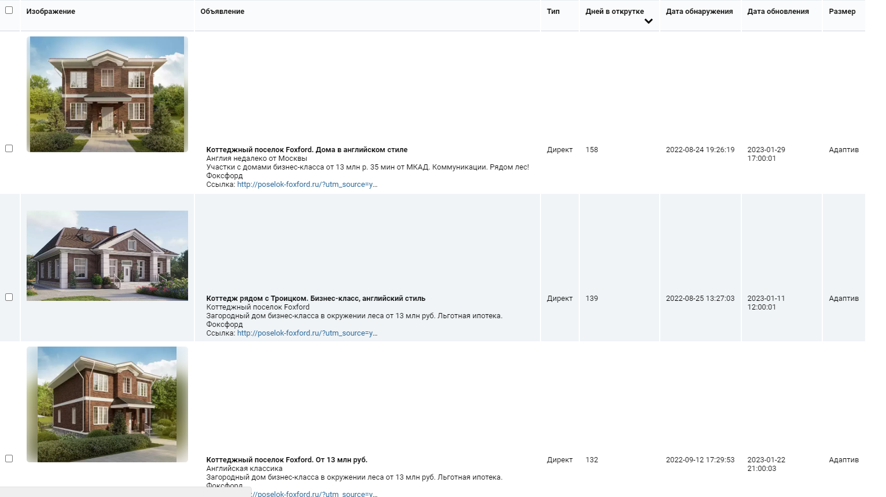
Очень точная частотность | Количество слов в запросе | Количество объявлений | Документов найдено | Средняя цена клика
31 | 6 | 7 | 3000000 | 0
31 | 6 | 7 | 3000000 | 0
13 | 7 | 12 | 7000000 | 24
13 | 6 | 3 | 22000000 | 100
13 | 7 | 8 | 6000 | 20
12 | 7 | 5 | 2000 | 0
11 | 7 | 11 | 9000 | 22
10 | 5 | 13 | 7000 | 13
9 | 6 | 9 | 259000 | 1
9 | 6 | 9 | 259000 | 1
8 | 7 | 10 | 8000000 | 13
7 | 6 | 9 | 8000000 | 0
7 | 7 | 9 | 2000000 | 0
7 | 5 | 3 | 113 | 5
6 | 5 | 10 | 4000000 | 0
5 | 7 | 6 | 11000 | 14
5 | 5 | 6 | 946000 | 0
5 | 6 | 7 | 10000000 | 0
5 | 5 | 6 | 946000 | 0
5 | 7 | 8 | 9 | 12
5 | 5 | 7 | 3000 | 36
5 | 5 | 7 | 3000 | 36
5 | 7 | 8 | 110000 | 3
5 | 7 | 7 | 10000000 | 0
5 | 5 | 7 | 3000 | 36
5 | 7 | 8 | 110000 | 3
4 | 7 | 9 | 10000 | 11
4 | 6 | 5 | 4000 | 7
4 | 2 | 7 | 8000000 | 10
4 | 2 | 7 | 8000000 | 10
4 | 5 | 12 | 6000 | 51
4 | 6 | 6 | 8000000 | 77
3 | 4 | 11 | 1 | 61
3 | 4 | 11 | 1 | 61
3 | 7 | 13 | 9000 | 12
3 | 7 | 13 | 9000 | 12
3 | 5 | 2 | 5 | 0
3 | 2 | 10 | 7 | 23
3 | 5 | 7 | 110000 | 17
3 | 6 | 5 | 11000 | 89
3 | 5 | 5 | 7000 | 11
3 | 6 | 5 | 11000 | 89
2 | 3 | 10 | 238000 | 1
2 | 3 | 7 | 10000 | 10
2 | 5 | 14 | 9 | 2
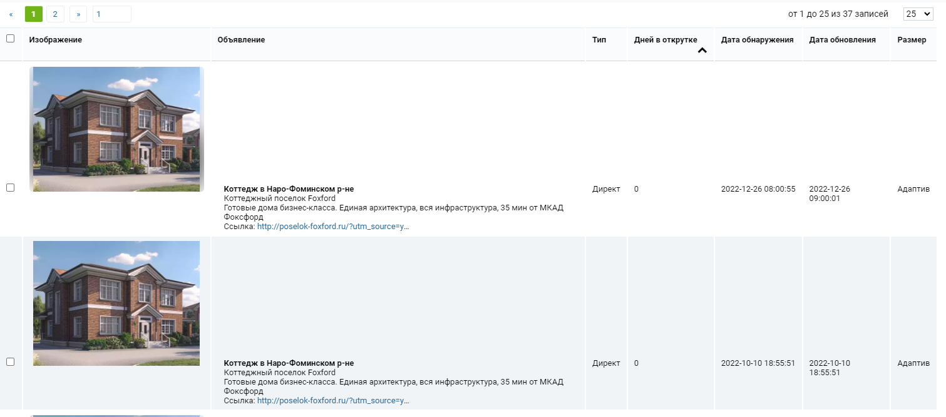
2 | 6 | 11 | 4 | 1
2 | 4 | 8 | 8 | 30
2 | 6 | 11 | 4 | 1
2 | 4 | 8 | 8 | 30
2 | 7 | 9 | 10000000 | 0
2 | 7 | 8 | 10000 | 8
2 | 5 | 2 | 7000 | 7
2 | 6 | 13 | 12000000 | 1
2 | 5 | 7 | 10000 | 32
2 | 6 | 8 | 8000 | 59
2 | 7 | 9 | 11 | 26
2 | 6 | 10 | 9000000 | 2
2 | 6 | 11 | 13000 | 39
2 | 4 | 3 | 618000 | 1
2 | 7 | 7 | 3000 | 40
1 | 3 | 8 | 3000000 | 16
1 | 6 | 5 | 1000000 | 28
1 | 3 | 7 | 6 | 11
1 | 6 | 5 | 1000000 | 28
1 | 2 | 8 | 7000 | 10
1 | 3 | 6 | 12 | 31
1 | 5 | 8 | 13 | 3
1 | 3 | 8 | 3000000 | 16
1 | 3 | 8 | 805000 | 24
1 | 6 | 5 | 9000 | 6
1 | 3 | 10 | 2000000 | 5
1 | 6 | 11 | 10000 | 0
1 | 3 | 7 | 6 | 11
1 | 5 | 4 | 111000 | 17
1 | 6 | 4 | 5000000 | 2
1 | 4 | 3 | 2000000 | 0
1 | 4 | 8 | 8 | 11
1 | 5 | 2 | 10000 | 0
1 | 5 | 2 | 10000 | 0
1 | 7 | 4 | 3000 | 2
1 | 4 | 5 | 774000 | 0
1 | 5 | 6 | 461000 | 55
1 | 4 | 5 | 4000000 | 6
1 | 4 | 5 | 774000 | 0
1 | 6 | 7 | 152000 | 0

bulatovo-residence.ru
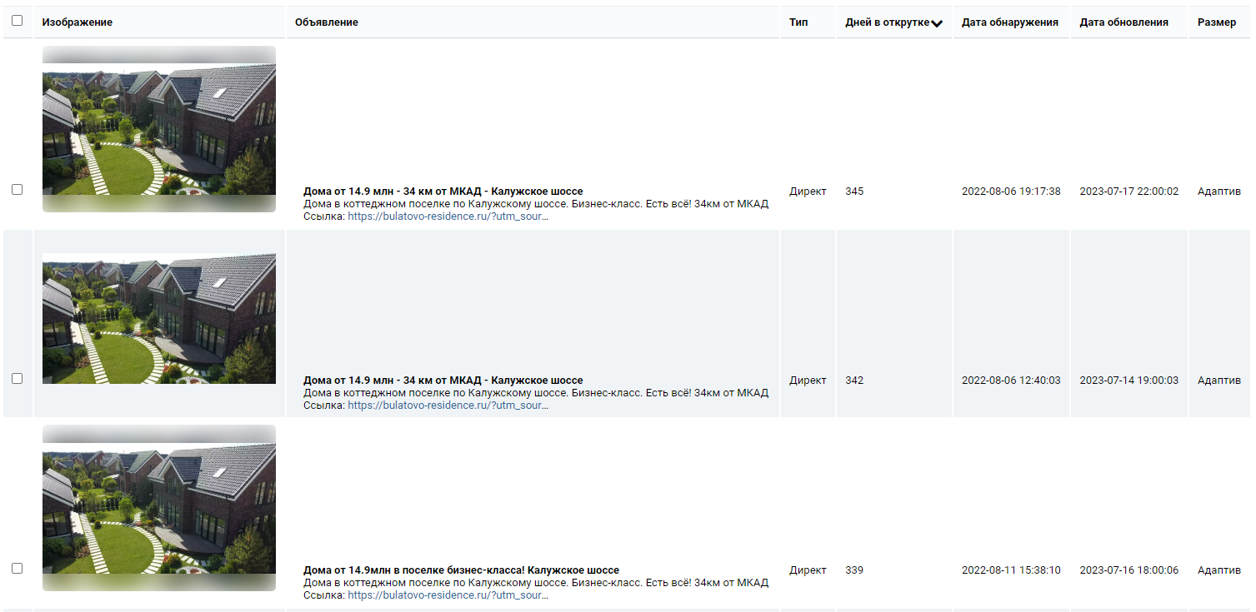
Очень точная частотность | Количество слов в запросе | Количество объявлений | Документов найдено | Средняя цена клика
409 | 4 | 2 | 3000 | 26
374 | 7 | 9 | 3000 | 43
361 | 2 | 3 | 3000 | 19
242 | 4 | 3 | 3000 | 30
233 | 3 | 12 | 3000 | 56
231 | 5 | 11 | 2000 | 47
204 | 5 | 8 | 3000 | 72
204 | 3 | 3 | 2000 | 48
190 | 2 | 7 | 3000 | 44
161 | 4 | 3 | 3000 | 29
156 | 4 | 3 | 3000 | 58
156 | 4 | 3 | 3000 | 58
156 | 4 | 3 | 3000 | 58
141 | 6 | 5 | 3000 | 22
121 | 2 | 6 | 3000 | 16
115 | 6 | 2 | 3000 | 23
115 | 6 | 2 | 3000 | 23
99 | 5 | 2 | 3000 | 34
96 | 4 | 10 | 3000 | 45
92 | 2 | 4 | 3000 | 27
80 | 3 | 6 | 3000 | 48
75 | 3 | 4 | 3000 | 61
71 | 3 | 6 | 3000 | 25
71 | 3 | 4 | 3000 | 16
67 | 3 | 3 | 3000 | 24
65 | 2 | 16 | 3000 | 35
65 | 2 | 16 | 3000 | 35
61 | 4 | 10 | 3000 | 20
61 | 6 | 4 | 3000 | 39
56 | 4 | 5 | 3000 | 21
55 | 3 | 5 | 3000 | 26
53 | 3 | 2 | 3000 | 35
51 | 7 | 2 | 3000 | 10
51 | 3 | 3 | 3000 | 13
49 | 3 | 4 | 3000 | 48
46 | 2 | 10 | 3000 | 43
45 | 5 | 4 | 3000 | 23
42 | 3 | 5 | 2000 | 38
40 | 5 | 10 | 3000 | 39
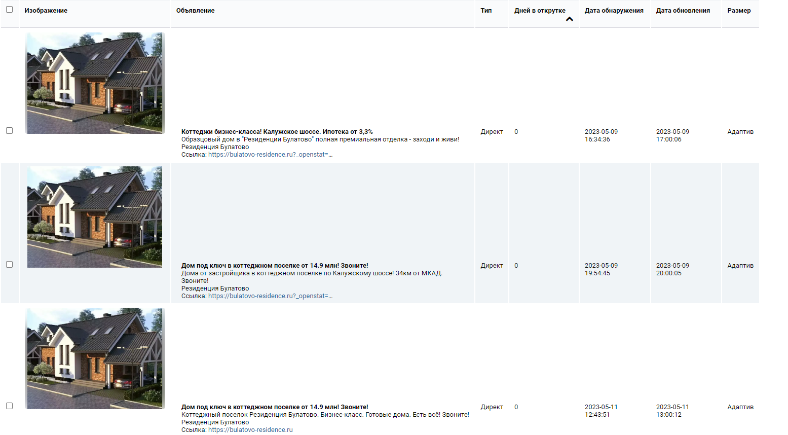
37 | 6 | 8 | 3000 | 42
37 | 3 | 4 | 3000 | 55
36 | 4 | 7 | 3000 | 14
34 | 4 | 5 | 3000 | 29
32 | 4 | 5 | 3000 | 25
32 | 4 | 5 | 3000 | 51
30 | 4 | 5 | 3000 | 42
29 | 5 | 4 | 3000 | 8
29 | 6 | 5 | 3000 | 14
27 | 2 | 7 | 3000 | 20
24 | 2 | 11 | 3000 | 64
21 | 6 | 5 | 3000 | 75
20 | 4 | 9 | 3000 | 63
20 | 3 | 2 | 3000 | 36
20 | 6 | 9 | 9000000 | 11
19 | 4 | 4 | 3000 | 16
19 | 6 | 3 | 312000 | 17
18 | 4 | 3 | 4000 | 6
18 | 4 | 3 | 4000 | 6
18 | 4 | 4 | 309000 | 23
18 | 4 | 7 | 3000 | 35
18 | 5 | 9 | 3000 | 34
18 | 6 | 7 | 6000000 | 11
18 | 5 | 3 | 1000000 | 10
18 | 3 | 9 | 3000 | 8
18 | 6 | 4 | 5000 | 55
17 | 4 | 4 | 4000000 | 19
17 | 3 | 7 | 12000000 | 38
17 | 4 | 8 | 3000 | 1
17 | 3 | 3 | 11000 | 31
16 | 3 | 4 | 616000 | 56
16 | 4 | 4 | 235000 | 16
16 | 3 | 3 | 13000000 | 19
16 | 3 | 3 | 13000000 | 19
16 | 4 | 4 | 12000000 | 22
16 | 5 | 5 | 7000 | 16
15 | 4 | 3 | 12000 | 10
15 | 5 | 15 | 3000 | 59
15 | 5 | 2 | 14000 | 21
15 | 3 | 2 | 8000000 | 18
15 | 3 | 6 | 429000 | 16
15 | 3 | 10 | 17000000 | 24
14 | 2 | 2 | 1000000 | 45
14 | 4 | 4 | 9000000 | 16
14 | 3 | 4 | 3000 | 8
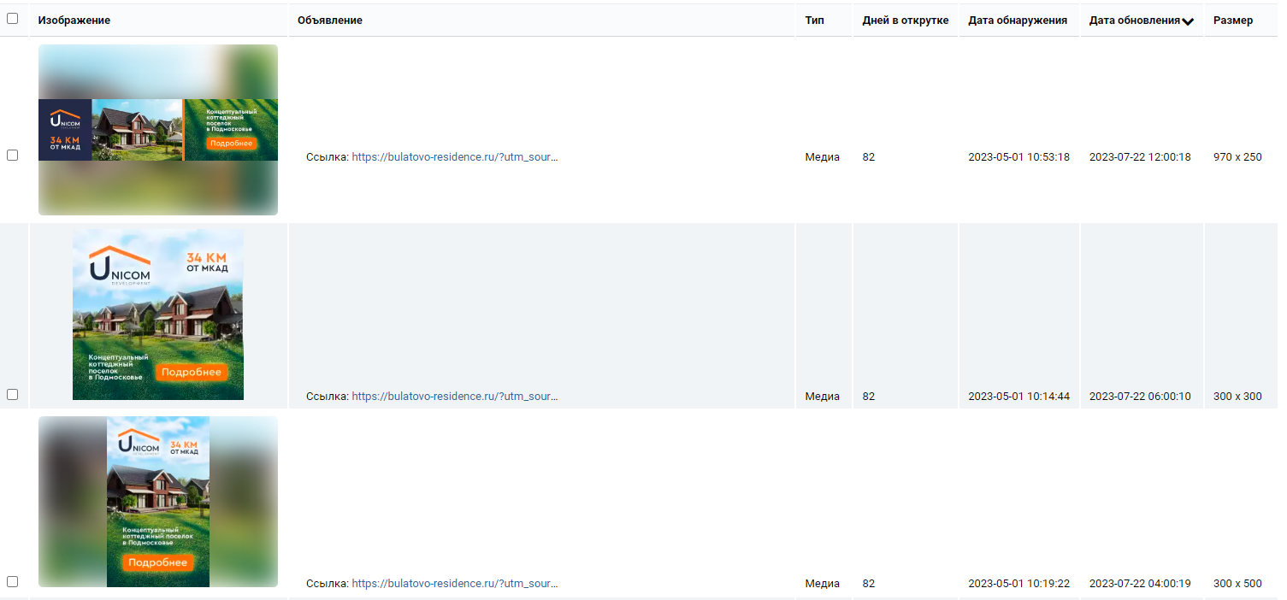
14 | 3 | 2 | 364000 | 17
14 | 6 | 4 | 94000 | 19
14 | 3 | 6 | 8000000 | 25
14 | 5 | 10 | 3000 | 29
14 | 4 | 4 | 13000 | 9
14 | 6 | 4 | 7000 | 50
13 | 4 | 3 | 6000 | 25
13 | 3 | 3 | 3000 | 78
13 | 3 | 5 | 38000 | 78
13 | 3 | 6 | 3000 | 14
13 | 4 | 3 | 15000000 | 25
13 | 3 | 4 | 135000 | 11
13 | 3 | 4 | 664000 | 65
13 | 7 | 4 | 8000000 | 27
13 | 3 | 4 | 168000 | 52
13 | 6 | 7 | 3000 | 12
12 | 7 | 13 | 11000 | 0
12 | 5 | 4 | 3000 | 5
12 | 6 | 1 | 9000000 | 5
12 | 5 | 7 | 8000000 | 25
12 | 3 | 3 | 455000 | 60
12 | 4 | 3 | 3000000 | 11
12 | 5 | 5 | 239000 | 11
12 | 4 | 3 | 10000 | 10
11 | 6 | 11 | 11000000 | 0
11 | 4 | 2 | 4000000 | 10
11 | 4 | 2 | 4000000 | 16
11 | 4 | 1 | 7000 | 21
11 | 2 | 5 | 3000 | 22
11 | 5 | 3 | 10000000 | 15
11 | 5 | 4 | 155000 | 10
11 | 4 | 1 | 559000 | 5
11 | 5 | 6 | 4000000 | 77
11 | 5 | 5 | 509000 | 26
11 | 3 | 3 | 2000000 | 19
11 | 5 | 9 | 9000000 | 24
11 | 3 | 12 | 3000 | 34
11 | 3 | 4 | 11000000 | 17
11 | 4 | 3 | 17000000 | 11
11 | 4 | 4 | 38000 | 91
10 | 5 | 3 | 3000000 | 53
10 | 3 | 4 | 250000 | 40
10 | 3 | 3 | 1000000 | 28
10 | 3 | 4 | 250000 | 40
10 | 5 | 4 | 2000000 | 0
10 | 5 | 3 | 68000 | 15
...

kaskad-n.ru
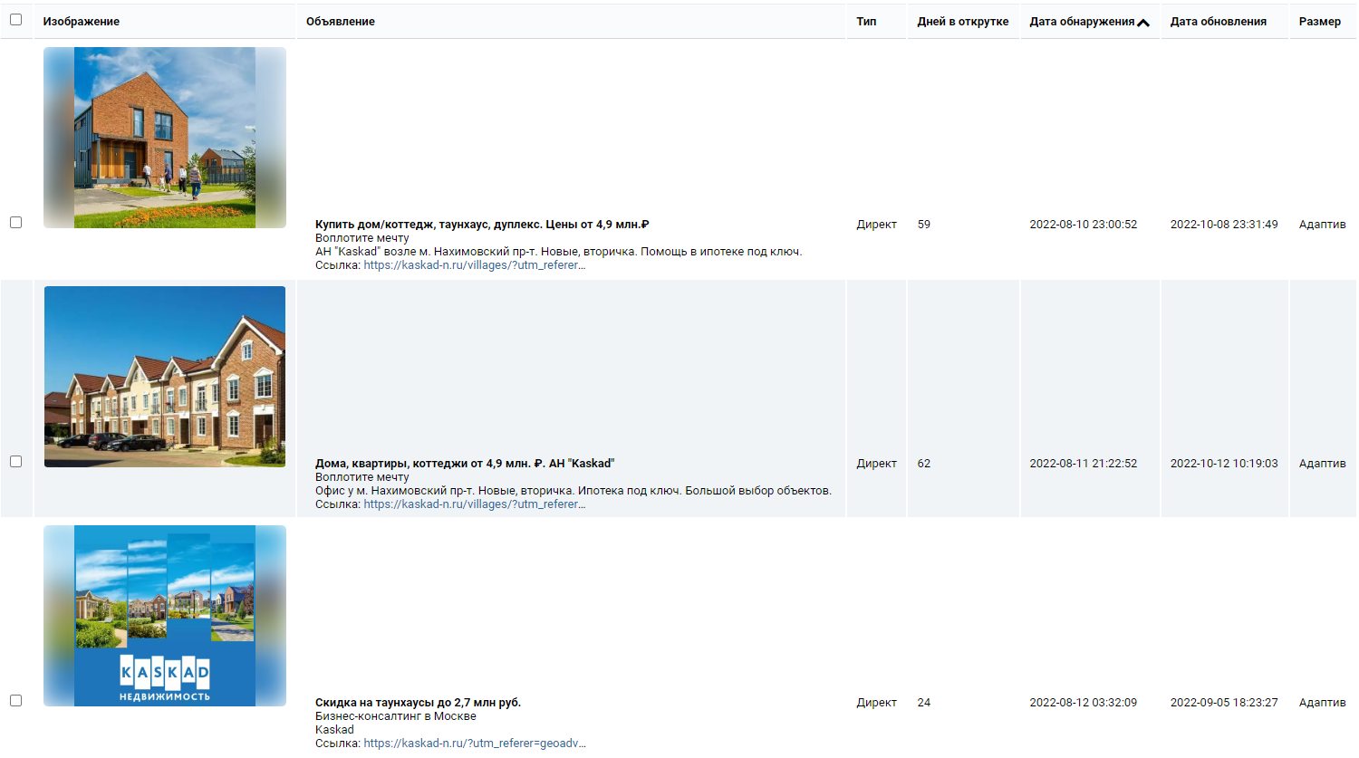
Очень точная частотность | Количество слов в запросе | Количество объявлений | Документов найдено | Средняя цена клика
24 | 7 | 9 | 10000000 | 9
22 | 6 | 13 | 12000000 | 12
22 | 6 | 13 | 12000000 | 12
22 | 6 | 13 | 12000000 | 12
19 | 7 | 10 | 2000000 | 0
18 | 6 | 8 | 8000 | 6
15 | 6 | 10 | 8000000 | 11
14 | 6 | 11 | 13000000 | 71
11 | 5 | 7 | 9000000 | 10
11 | 5 | 7 | 9000000 | 10
11 | 6 | 14 | 8000000 | 61
11 | 6 | 14 | 8000000 | 61
11 | 4 | 7 | 9000000 | 18
10 | 7 | 14 | 13000000 | 11
10 | 7 | 6 | 11000000 | 0
9 | 7 | 12 | 10000000 | 10
8 | 5 | 8 | 12000000 | 13
8 | 7 | 14 | 12000000 | 4
8 | 7 | 14 | 12000000 | 4
8 | 4 | 9 | 4000000 | 5
8 | 7 | 12 | 10000000 | 2
8 | 6 | 7 | 10000000 | 0
8 | 6 | 9 | 11000000 | 17
8 | 6 | 10 | 11000000 | 1
8 | 6 | 9 | 6000000 | 0
8 | 6 | 10 | 11000000 | 1
7 | 7 | 9 | 11000000 | 0
7 | 7 | 8 | 8000000 | 0
7 | 5 | 7 | 8000000 | 15
7 | 5 | 9 | 10000000 | 14
7 | 3 | 8 | 6000000 | 24
7 | 7 | 12 | 12000000 | 1
7 | 6 | 10 | 9000000 | 0
7 | 6 | 10 | 11000000 | 7
7 | 7 | 7 | 11000000 | 5
7 | 7 | 10 | 11000000 | 0
7 | 4 | 10 | 11000000 | 3
7 | 6 | 7 | 12000000 | 4
7 | 7 | 12 | 10000000 | 7
6 | 4 | 11 | 9000000 | 0
6 | 6 | 8 | 11000000 | 12
6 | 5 | 11 | 4000000 | 6
6 | 7 | 12 | 10000000 | 8
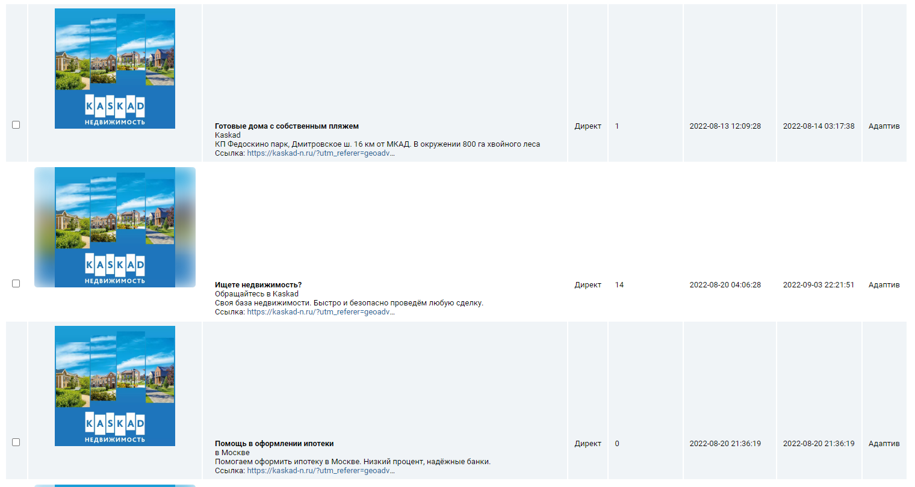
6 | 7 | 12 | 10000000 | 8
6 | 5 | 7 | 8000000 | 10
6 | 7 | 6 | 11000000 | 0
6 | 3 | 11 | 8000000 | 23
6 | 5 | 10 | 10000000 | 1
6 | 7 | 10 | 9000000 | 0
6 | 6 | 12 | 8000000 | 0
6 | 7 | 9 | 11000000 | 0
6 | 5 | 7 | 5000000 | 4
5 | 7 | 8 | 24000000 | 0
5 | 7 | 7 | 12000000 | 0
5 | 6 | 12 | 10000000 | 10
5 | 6 | 10 | 11000000 | 0
5 | 7 | 8 | 11000000 | 0
5 | 7 | 8 | 11000000 | 0
5 | 7 | 7 | 12000000 | 0
5 | 6 | 7 | 16000000 | 0
5 | 7 | 7 | 9000000 | 4
5 | 7 | 7 | 9000000 | 4
5 | 7 | 8 | 11000000 | 10
5 | 7 | 9 | 10000 | 0
4 | 5 | 9 | 6000000 | 0
4 | 5 | 11 | 8000000 | 25
3 | 5 | 10 | 14000000 | 9
3 | 4 | 5 | 3000 | 13
3 | 4 | 8 | 6000000 | 30
3 | 5 | 12 | 8000000 | 45
3 | 6 | 10 | 11000000 | 12
3 | 5 | 9 | 10000000 | 11
3 | 5 | 8 | 10000000 | 15
3 | 4 | 6 | 8000000 | 1
3 | 6 | 6 | 9000000 | 7
3 | 7 | 10 | 14000000 | 0
3 | 5 | 8 | 17000000 | 3
3 | 7 | 8 | 12000000 | 7
3 | 6 | 11 | 10000000 | 9
3 | 7 | 10 | 14000000 | 0
3 | 6 | 6 | 27000000 | 0
3 | 6 | 6 | 27000000 | 0
3 | 6 | 12 | 11000000 | 14
2 | 7 | 9 | 14000000 | 8
2 | 7 | 13 | 9000000 | 22
2 | 7 | 9 | 10000000 | 0
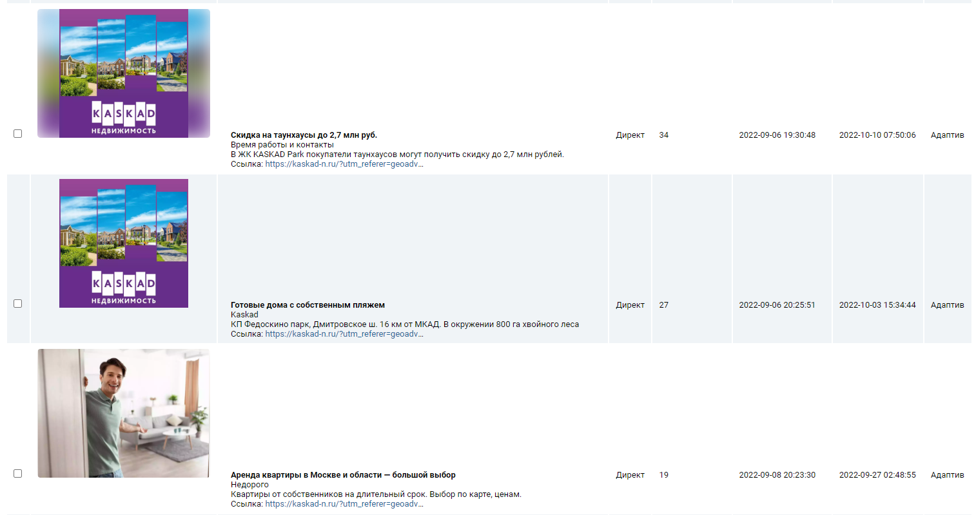
2 | 6 | 10 | 13000000 | 16
2 | 7 | 9 | 14000000 | 8
2 | 6 | 10 | 2000000 | 8
2 | 4 | 12 | 11000000 | 13
2 | 4 | 8 | 3000000 | 1
2 | 5 | 16 | 5000000 | 6
2 | 6 | 11 | 11000000 | 0
2 | 4 | 7 | 9000000 | 31
2 | 5 | 6 | 11000000 | 13
2 | 5 | 16 | 5000000 | 6
2 | 7 | 12 | 9000000 | 0
2 | 7 | 13 | 11000000 | 0
2 | 5 | 7 | 6000000 | 3
2 | 5 | 16 | 5000000 | 6
2 | 5 | 7 | 9000000 | 0
2 | 4 | 9 | 17000000 | 18
2 | 6 | 8 | 14000000 | 12
2 | 6 | 10 | 10000000 | 0
2 | 5 | 11 | 6000000 | 20
2 | 5 | 7 | 6000000 | 3
2 | 7 | 10 | 7000000 | 0
2 | 7 | 10 | 10000000 | 4
2 | 7 | 9 | 16000000 | 1
2 | 5 | 9 | 10000000 | 15
2 | 6 | 14 | 6000 | 9
2 | 7 | 11 | 11000000 | 7
2 | 5 | 13 | 11000000 | 16
2 | 7 | 9 | 16000000 | 1
2 | 4 | 9 | 17000000 | 10
2 | 5 | 9 | 10000000 | 1
2 | 7 | 6 | 9000000 | 11
2 | 6 | 8 | 9000000 | 14
1 | 5 | 8 | 10000000 | 19
1 | 7 | 10 | 13000000 | 2
1 | 6 | 8 | 10000000 | 0
1 | 5 | 8 | 9000000 | 22
1 | 6 | 5 | 10000000 | 3
1 | 6 | 7 | 9000000 | 1
1 | 5 | 12 | 10000000 | 20
1 | 5 | 5 | 13000000 | 10
1 | 7 | 14 | 7000000 | 7
1 | 5 | 8 | 9000000 | 22
1 | 7 | 10 | 10000000 | 5
1 | 3 | 9 | 8000000 | 43
1 | 7 | 10 | 10000000 | 5
1 | 7 | 14 | 7000000 | 7
1 | 5 | 7 | 17000000 | 31
1 | 6 | 7 | 11000000 | 8
1 | 4 | 8 | 8000000 | 11
1 | 4 | 10 | 6000000 | 31
...

mart-house.ru
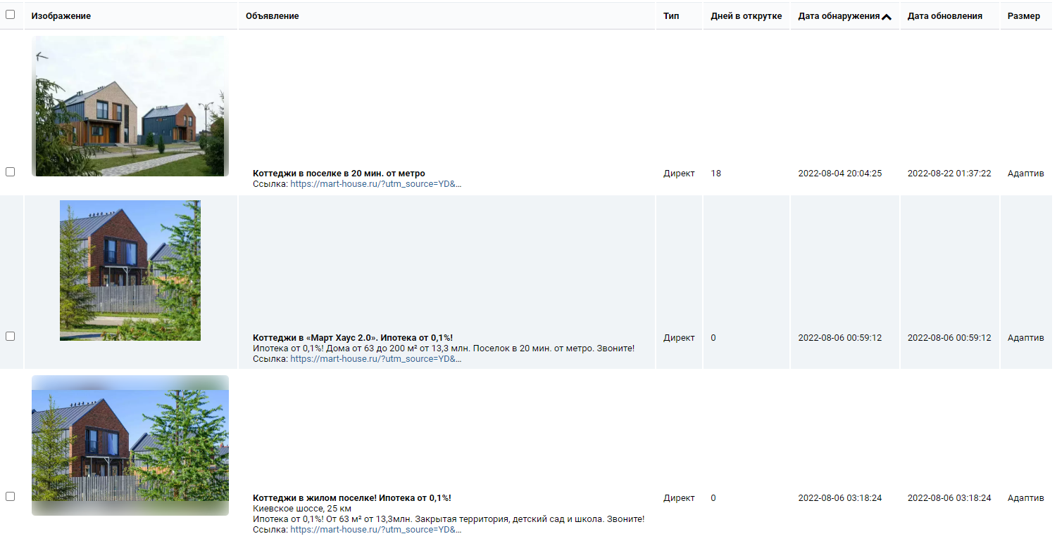
Очень точная частотность | Количество слов в запросе | Количество объявлений | Документов найдено | Средняя цена клика
1325 | 2 | 4 | 3000 | 30
651 | 4 | 6 | 3000 | 26
459 | 2 | 2 | 3000 | 167
456 | 2 | 6 | 3000 | 81
427 | 2 | 2 | 3000 | 40
413 | 3 | 7 | 3000 | 135
408 | 3 | 5 | 3000 | 22
385 | 4 | 3 | 3000 | 26
308 | 3 | 5 | 3000 | 16
283 | 3 | 3 | 3000 | 123
210 | 2 | 1 | 3000 | 31
203 | 4 | 6 | 3000 | 73
202 | 4 | 4 | 3000 | 18
199 | 4 | 2 | 3000 | 65
198 | 4 | 3 | 3000 | 18
164 | 6 | 10 | 3000 | 125
160 | 2 | 5 | 3000 | 212
160 | 2 | 5 | 3000 | 212
148 | 2 | 3 | 3000 | 24
147 | 3 | 8 | 3000 | 63
146 | 6 | 2 | 3000 | 33
129 | 2 | 4 | 3000 | 93
129 | 2 | 4 | 3000 | 93
128 | 3 | 4 | 3000 | 16
126 | 4 | 4 | 3000 | 146
125 | 4 | 3 | 3000 | 45
116 | 5 | 4 | 3000 | 16
111 | 5 | 4 | 3000 | 14
106 | 2 | 5 | 3000 | 122
105 | 3 | 3 | 3000 | 17
104 | 6 | 2 | 3000 | 10
96 | 4 | 5 | 3000 | 58
95 | 3 | 3 | 3000 | 42
91 | 5 | 4 | 3000 | 14
91 | 5 | 9 | 3000 | 70
91 | 5 | 9 | 3000 | 70
89 | 4 | 3 | 7000000 | 0
86 | 2 | 8 | 3000 | 25
84 | 5 | 10 | 3000 | 126
84 | 5 | 10 | 3000 | 126
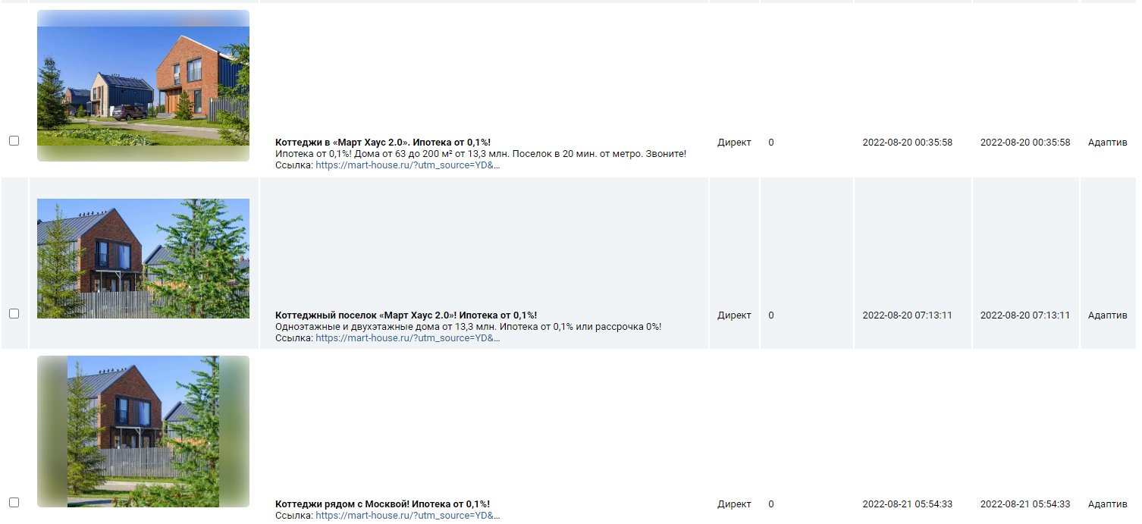
77 | 2 | 8 | 3000 | 79
77 | 2 | 8 | 3000 | 79
75 | 4 | 4 | 3000 | 43
74 | 4 | 8 | 3000 | 99
73 | 4 | 3 | 3000 | 29
71 | 4 | 9 | 379000 | 0
71 | 4 | 9 | 379000 | 0
71 | 6 | 3 | 3000 | 39
69 | 5 | 11 | 146000 | 0
69 | 5 | 11 | 146000 | 0
68 | 4 | 9 | 3000 | 90
64 | 7 | 4 | 3000 | 36
64 | 7 | 4 | 3000 | 36
64 | 4 | 2 | 3000 | 8
64 | 5 | 4 | 3000 | 5
64 | 5 | 4 | 3000 | 55
64 | 3 | 2 | 1000 | 56
62 | 6 | 2 | 3000 | 2
62 | 5 | 9 | 3000 | 75
62 | 4 | 2 | 3000 | 46
62 | 5 | 9 | 3000 | 75
62 | 5 | 9 | 3000 | 75
62 | 4 | 8 | 3000 | 46
60 | 6 | 6 | 3000 | 36
57 | 4 | 10 | 3000 | 130
57 | 4 | 10 | 3000 | 130
56 | 3 | 4 | 3000 | 61
56 | 3 | 4 | 3000 | 61
56 | 3 | 6 | 3000 | 60
56 | 4 | 3 | 3000 | 66
56 | 4 | 2 | 3000 | 16
55 | 3 | 6 | 3000 | 123
53 | 1 | 3 | 3000 | 30
52 | 4 | 4 | 3000 | 1
52 | 4 | 4 | 3000 | 1
51 | 5 | 9 | 3000 | 136
51 | 5 | 9 | 3000 | 136
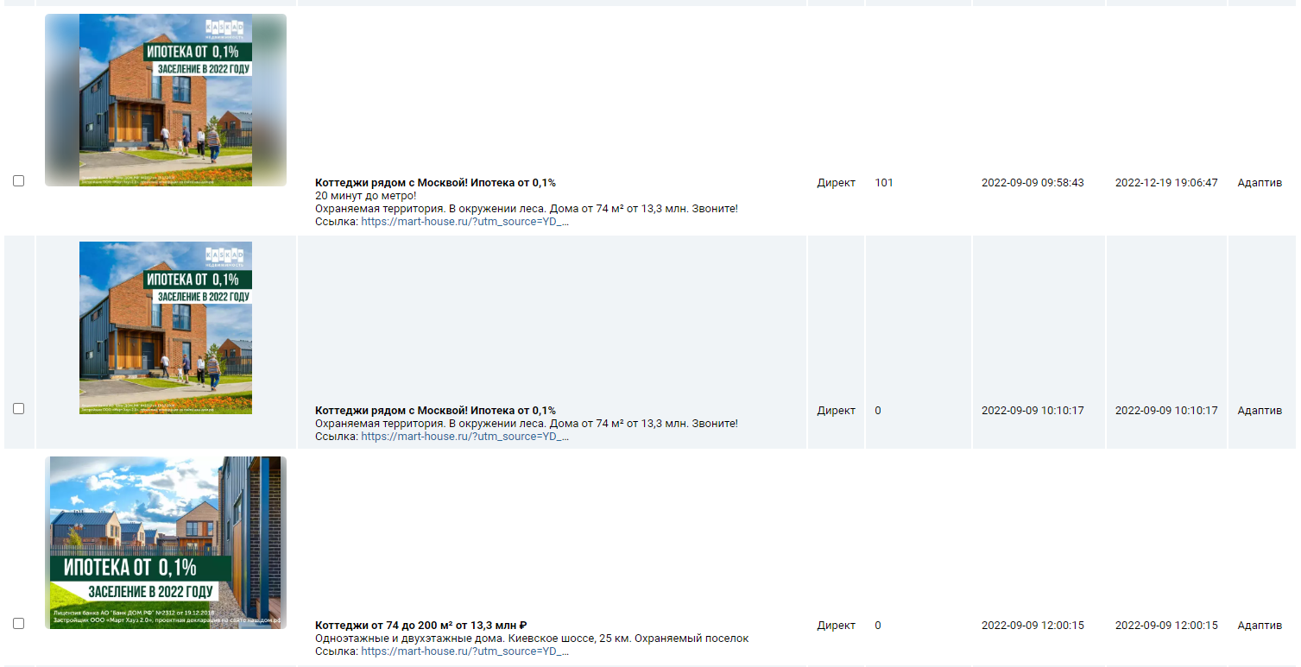
51 | 4 | 3 | 3000 | 5
50 | 4 | 5 | 3000 | 78
50 | 4 | 5 | 3000 | 78
48 | 5 | 4 | 3000 | 24
47 | 4 | 4 | 3000 | 49
45 | 4 | 4 | 3000 | 74
44 | 3 | 2 | 3000 | 56
44 | 3 | 2 | 3000 | 56
44 | 6 | 6 | 3000 | 32
44 | 3 | 4 | 3000 | 44
43 | 1 | 1 | 3000 | 20
42 | 5 | 13 | 3000 | 95
41 | 2 | 11 | 3000 | 36
41 | 2 | 4 | 3000 | 44
41 | 2 | 4 | 3000 | 44
41 | 2 | 4 | 3000 | 44
41 | 5 | 2 | 3000 | 109
40 | 3 | 3 | 3000 | 35
39 | 3 | 2 | 3000 | 9
39 | 2 | 4 | 3000 | 68
39 | 3 | 4 | 3000 | 9
39 | 3 | 4 | 3000 | 9
39 | 5 | 12 | 3000 | 51
38 | 4 | 7 | 3000 | 17
38 | 4 | 5 | 3000 | 90
38 | 2 | 3 | 3000 | 7
37 | 4 | 3 | 3000 | 23
37 | 5 | 8 | 3000 | 28
37 | 4 | 10 | 3000 | 75
36 | 3 | 2 | 3000 | 132
36 | 2 | 7 | 3000 | 23
35 | 4 | 12 | 3000 | 109
35 | 3 | 4 | 3000 | 105
35 | 4 | 12 | 3000 | 109
35 | 4 | 15 | 3000 | 52
34 | 4 | 10 | 17000000 | 32
34 | 4 | 5 | 3000 | 29
33 | 3 | 8 | 3000 | 21
33 | 3 | 3 | 3000 | 53
32 | 3 | 13 | 7000 | 45
31 | 3 | 3 | 2000 | 47
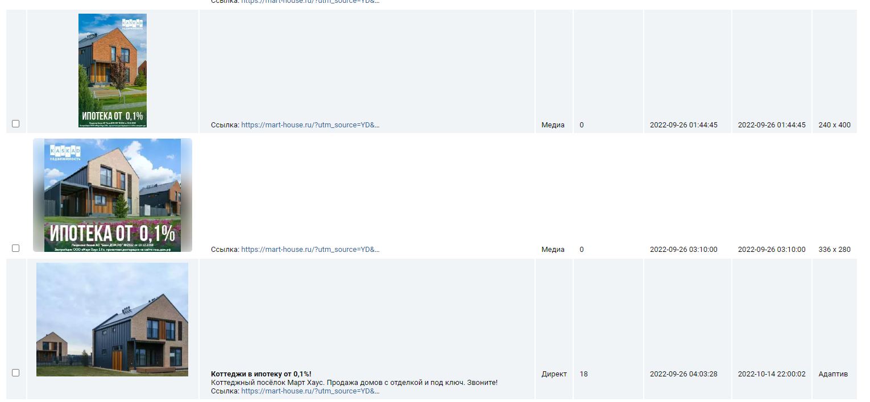
30 | 4 | 7 | 3000 | 89
30 | 3 | 2 | 3000 | 41
30 | 4 | 7 | 3000 | 89
29 | 6 | 5 | 3000 | 14
29 | 4 | 2 | 3000 | 30
29 | 4 | 2 | 3000 | 30
28 | 2 | 3 | 3000 | 66
28 | 2 | 6 | 3000 | 137
28 | 2 | 6 | 3000 | 137
28 | 6 | 6 | 10000000 | 18
28 | 4 | 5 | 3000 | 32
27 | 6 | 9 | 3000 | 16
27 | 2 | 2 | 3000 | 26
27 | 3 | 9 | 3000 | 39
26 | 6 | 9 | 3000 | 53
26 | 3 | 5 | 3000 | 27
26 | 6 | 6 | 8000000 | 21
26 | 4 | 5 | 3000 | 26
25 | 4 | 8 | 3000 | 67
25 | 4 | 8 | 3000 | 67
25 | 4 | 9 | 3000 | 85
25 | 4 | 4 | 3000 | 27
24 | 4 | 5 | 3000 | 52
24 | 6 | 6 | 3000 | 8
24 | 6 | 6 | 3000 | 8
24 | 4 | 3 | 3000 | 33
23 | 4 | 4 | 3000 | 48
23 | 5 | 2 | 3000 | 34
23 | 5 | 6 | 13000000 | 9
23 | 2 | 1 | 3000 | 65
23 | 2 | 2 | 1000000 | 0
23 | 4 | 7 | 3000 | 66
23 | 5 | 6 | 13000000 | 9
22 | 4 | 4 | 3000 | 71
22 | 6 | 9 | 3000 | 0
22 | 6 | 9 | 3000 | 0
22 | 4 | 3 | 3000 | 8
22 | 3 | 8 | 3000 | 46
22 | 3 | 8 | 3000 | 46
22 | 5 | 14 | 3000 | 99
21 | 3 | 7 | 15000 | 0
21 | 3 | 2 | 3000 | 43
20 | 6 | 8 | 9000000 | 0
20 | 6 | 12 | 12000 | 9
20 | 6 | 11 | 9000 | 0
20 | 6 | 11 | 9000 | 0
...

baysideresidence.life
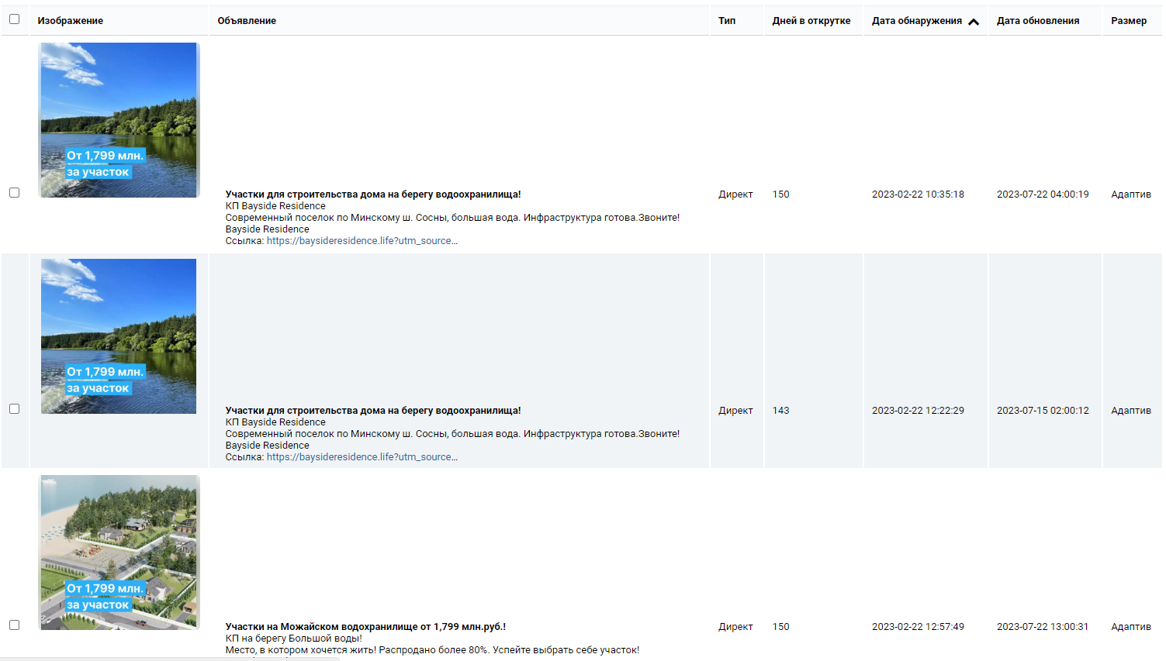
Очень точная частотность | Количество слов в запросе | Количество объявлений | Документов найдено | Средняя цена клика
29222 | 2 | 4 | 3000 | 19
8686 | 2 | 4 | 3000 | 28
8671 | 2 | 11 | 3000 | 28
5801 | 2 | 5 | 3000 | 47
4447 | 2 | 5 | 3000 | 76
3992 | 2 | 5 | 3000 | 12
3317 | 2 | 5 | 3000 | 71
3303 | 3 | 6 | 3000 | 26
3262 | 2 | 5 | 3000 | 71
2828 | 3 | 3 | 3000 | 42
2658 | 2 | 7 | 3000 | 98
2252 | 2 | 4 | 3000 | 20
2026 | 4 | 6 | 3000 | 137
1824 | 3 | 7 | 3000 | 131
1802 | 3 | 11 | 3000 | 41
1802 | 3 | 11 | 3000 | 41
1741 | 3 | 3 | 3000 | 35
1397 | 4 | 4 | 3000 | 23
1388 | 4 | 4 | 3000 | 21
1344 | 4 | 9 | 3000 | 19
1319 | 3 | 5 | 3000 | 60
1269 | 2 | 12 | 3000 | 26
1269 | 2 | 10 | 3000 | 26
1269 | 2 | 12 | 3000 | 26
1241 | 4 | 4 | 3000 | 23
1135 | 2 | 5 | 3000 | 18
1122 | 3 | 5 | 3000 | 180
1093 | 4 | 8 | 3000 | 53
1092 | 2 | 6 | 3000 | 47
1092 | 2 | 6 | 3000 | 47
1084 | 2 | 10 | 3000 | 61
1042 | 3 | 3 | 3000 | 59
1042 | 3 | 3 | 3000 | 59
999 | 3 | 8 | 3000 | 40
999 | 3 | 8 | 3000 | 40
998 | 2 | 4 | 3000 | 19
987 | 2 | 4 | 3000 | 58
987 | 2 | 4 | 3000 | 58
976 | 2 | 6 | 3000 | 25
975 | 2 | 7 | 3000 | 127
951 | 2 | 10 | 3000 | 126
951 | 2 | 10 | 3000 | 126
919 | 2 | 4 | 3000 | 76
892 | 2 | 5 | 3000 | 38
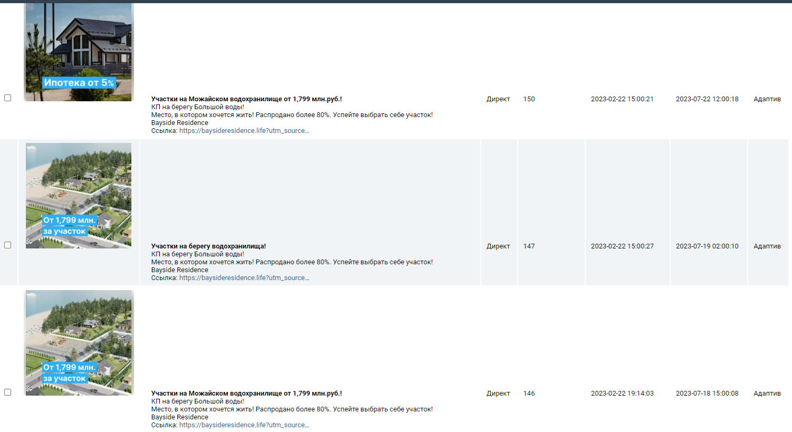
848 | 2 | 9 | 3000 | 46
848 | 2 | 9 | 3000 | 46
814 | 2 | 7 | 3000 | 73
814 | 2 | 7 | 3000 | 73
762 | 3 | 3 | 3000 | 24
747 | 2 | 11 | 3000 | 72
747 | 2 | 11 | 3000 | 72
738 | 4 | 4 | 3000 | 22
728 | 4 | 9 | 3000 | 170
713 | 3 | 5 | 3000 | 87
713 | 3 | 5 | 3000 | 87
707 | 2 | 5 | 3000 | 53
690 | 2 | 7 | 3000 | 222
690 | 2 | 7 | 3000 | 222
690 | 2 | 9 | 3000 | 223
687 | 3 | 11 | 3000 | 186
678 | 4 | 5 | 3000 | 17
637 | 1 | 4 | 3000 | 47
637 | 1 | 4 | 3000 | 47
616 | 4 | 3 | 3000 | 79
612 | 4 | 7 | 3000 | 78
594 | 5 | 4 | 3000 | 50
594 | 5 | 4 | 3000 | 50
589 | 2 | 3 | 3000 | 12
578 | 3 | 5 | 3000 | 23
576 | 3 | 6 | 3000 | 21
576 | 3 | 6 | 3000 | 21
568 | 1 | 5 | 3000 | 26
554 | 2 | 12 | 3000 | 88
542 | 6 | 4 | 3000 | 20
525 | 2 | 14 | 3000 | 37
525 | 2 | 14 | 3000 | 37
505 | 3 | 9 | 3000 | 70
503 | 2 | 4 | 3000 | 80
500 | 2 | 13 | 3000 | 195
486 | 4 | 8 | 3000 | 28
479 | 5 | 11 | 3000 | 74
479 | 5 | 11 | 3000 | 74
465 | 4 | 6 | 3000 | 62
461 | 2 | 9 | 3000 | 35
449 | 4 | 11 | 3000 | 27
444 | 5 | 10 | 3000 | 75
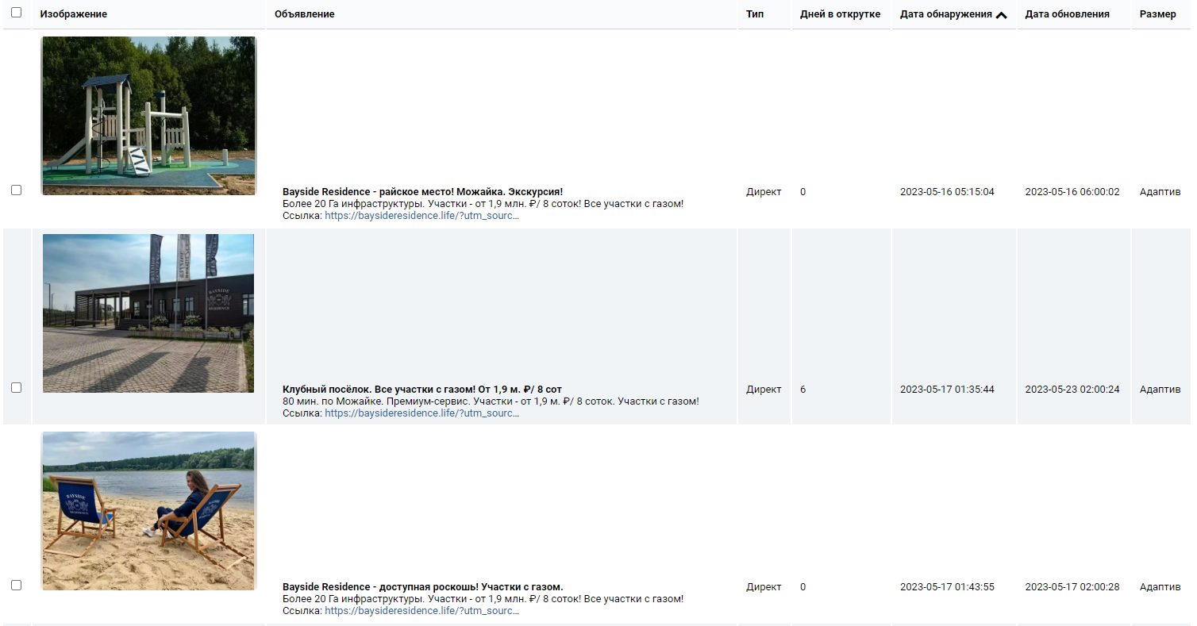
429 | 4 | 5 | 3000 | 49
410 | 3 | 5 | 3000 | 48
400 | 3 | 11 | 3000 | 141
398 | 1 | 9 | 3000 | 32
394 | 4 | 11 | 3000 | 135
383 | 2 | 6 | 3000 | 109
383 | 2 | 6 | 3000 | 109
374 | 3 | 9 | 3000 | 143
356 | 4 | 5 | 3000 | 93
356 | 4 | 5 | 3000 | 28
348 | 4 | 11 | 3000 | 27
342 | 3 | 5 | 3000 | 19
339 | 2 | 6 | 3000 | 183
339 | 2 | 12 | 3000 | 15
335 | 5 | 5 | 3000 | 23
333 | 4 | 5 | 3000 | 57
331 | 7 | 5 | 3000 | 65
327 | 1 | 5 | 2000 | 75
320 | 7 | 7 | 3000 | 55
319 | 7 | 5 | 3000 | 123
318 | 3 | 6 | 3000 | 50
313 | 4 | 11 | 3000 | 47
313 | 4 | 11 | 3000 | 47
312 | 5 | 7 | 3000 | 150
309 | 3 | 1 | 3000 | 87
304 | 4 | 4 | 2000 | 26
303 | 2 | 5 | 3000 | 37
302 | 5 | 5 | 3000 | 7
298 | 2 | 6 | 3000 | 37
287 | 3 | 2 | 3000 | 42
287 | 3 | 7 | 3000 | 41
287 | 5 | 5 | 3000 | 18
286 | 4 | 9 | 3000 | 16
285 | 3 | 12 | 3000 | 106
270 | 4 | 4 | 3000 | 21
268 | 2 | 15 | 3000 | 99
268 | 2 | 15 | 3000 | 99
266 | 4 | 3 | 3000 | 20
262 | 5 | 2 | 3000 | 18
260 | 3 | 10 | 3000 | 29
258 | 4 | 14 | 3000 | 14
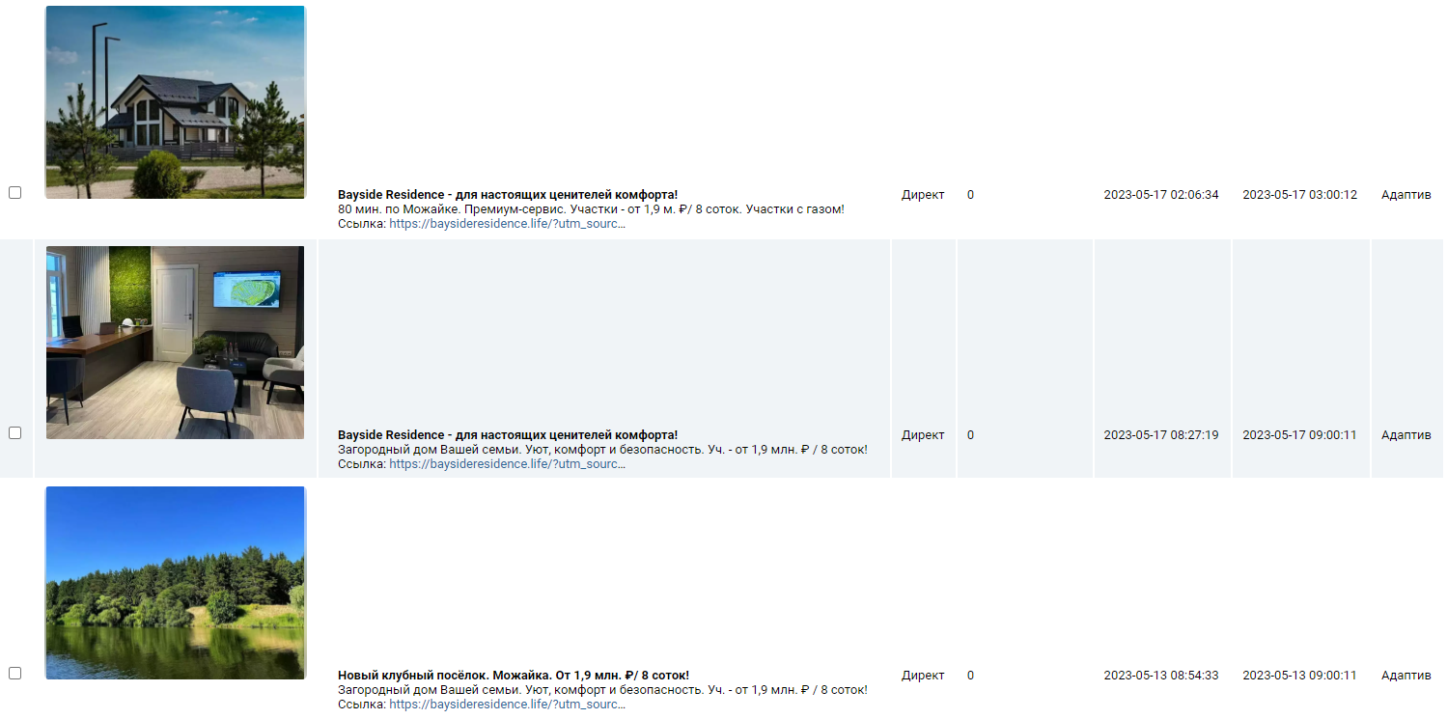
254 | 5 | 11 | 3000 | 92
252 | 4 | 6 | 3000 | 64
250 | 4 | 8 | 3000 | 254
248 | 5 | 8 | 3000 | 60
246 | 2 | 8 | 3000 | 24
246 | 4 | 5 | 3000 | 47
242 | 5 | 3 | 3000 | 48
240 | 5 | 5 | 3000 | 27
240 | 5 | 3 | 3000 | 47
237 | 2 | 1 | 3000 | 48
235 | 2 | 7 | 3000 | 66
235 | 2 | 7 | 3000 | 66
232 | 3 | 12 | 3000 | 114
230 | 2 | 4 | 3000 | 66
229 | 5 | 5 | 3000 | 16
228 | 5 | 8 | 3000 | 58
228 | 5 | 8 | 3000 | 90
218 | 2 | 11 | 3000 | 21
217 | 4 | 4 | 3000 | 19
217 | 6 | 6 | 3000 | 42
216 | 4 | 6 | 3000 | 122
211 | 4 | 9 | 2000 | 203
210 | 5 | 6 | 3000 | 10
207 | 7 | 1 | 3000 | 18
205 | 4 | 5 | 3000 | 30
203 | 2 | 2 | 3000 | 21
201 | 4 | 5 | 3000 | 125
197 | 3 | 11 | 3000 | 26
197 | 2 | 9 | 3000 | 35
195 | 3 | 7 | 3000 | 71
194 | 3 | 11 | 2000 | 105
192 | 2 | 3 | 3000 | 55
189 | 6 | 3 | 3000 | 22
188 | 3 | 2 | 3000 | 52
187 | 2 | 8 | 3000 | 12
186 | 3 | 6 | 3000 | 84
182 | 3 | 9 | 3000 | 74
182 | 2 | 6 | 3000 | 27
180 | 2 | 7 | 3000 | 208
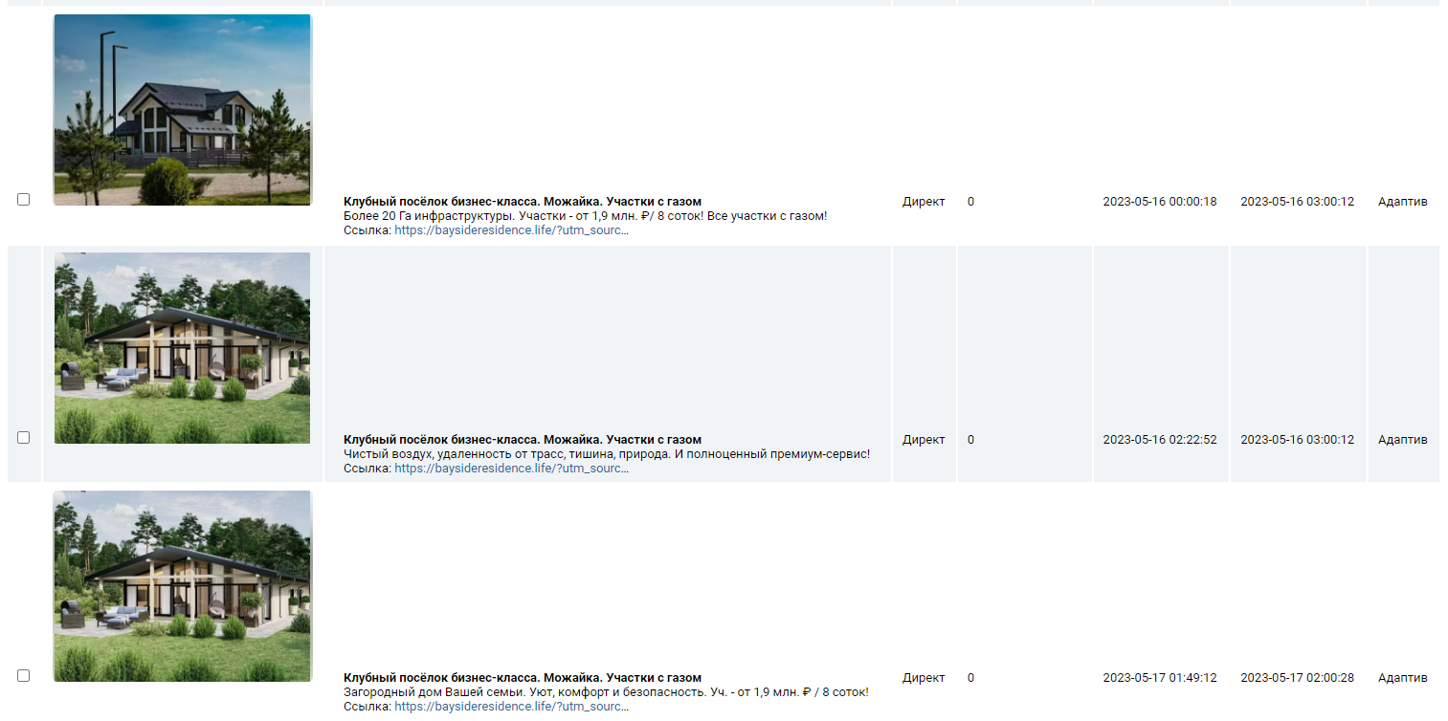
180 | 2 | 7 | 3000 | 208
180 | 3 | 10 | 3000 | 37
179 | 3 | 9 | 3000 | 20
179 | 3 | 9 | 3000 | 20
179 | 3 | 9 | 3000 | 20
176 | 4 | 11 | 3000 | 111
175 | 2 | 3 | 3000 | 62
174 | 3 | 9 | 3000 | 48
170 | 7 | 5 | 3000 | 45
169 | 4 | 8 | 3000 | 26
168 | 4 | 8 | 3000 | 49
165 | 2 | 7 | 3000 | 15
163 | 4 | 9 | 3000 | 83
161 | 3 | 12 | 3000 | 17
159 | 3 | 12 | 3000 | 11
158 | 3 | 4 | 2000 | 27
158 | 3 | 4 | 2000 | 27
156 | 3 | 7 | 3000 | 53
155 | 3 | 1 | 3000 | 47
155 | 4 | 6 | 3000 | 76
152 | 5 | 8 | 3000 | 22
149 | 3 | 7 | 3000 | 136
149 | 2 | 2 | 3000 | 83
148 | 6 | 3 | 3000 | 8
148 | 5 | 4 | 3000 | 54
147 | 4 | 7 | 3000 | 18
144 | 6 | 9 | 3000 | 53
144 | 6 | 9 | 3000 | 53
143 | 3 | 7 | 3000 | 28
143 | 3 | 7 | 3000 | 28
142 | 2 | 10 | 3000 | 100
142 | 4 | 6 | 3000 | 104
142 | 4 | 3 | 3000 | 6
141 | 3 | 11 | 3000 | 15
141 | 3 | 11 | 3000 | 15
141 | 5 | 2 | 3000 | 7
141 | 5 | 2 | 3000 | 7
140 | 4 | 2 | 3000 | 114
139 | 3 | 7 | 3000 | 78
138 | 3 | 3 | 3000 | 56
138 | 3 | 3 | 3000 | 56
136 | 3 | 10 | 3000 | 106
136 | 3 | 5 | 3000 | 57
135 | 3 | 3 | 3000 | 50
134 | 5 | 4 | 3000 | 41
134 | 3 | 5 | 3000 | 53
133 | 5 | 5 | 3000 | 79
133 | 3 | 10 | 3000 | 93
...

pavlovy-ozera.ru
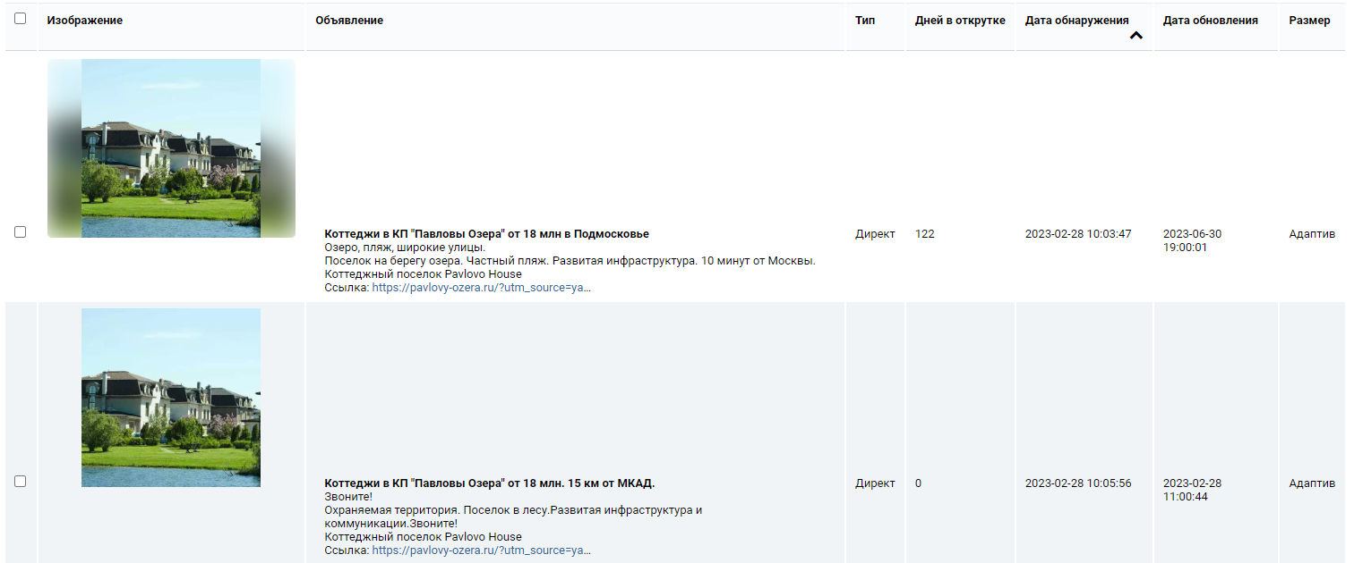
Очень точная частотность | Количество слов в запросе | Количество объявлений | Документов найдено | Средняя цена клика
378 | 6 | 3 | 2000 | 9
304 | 6 | 3 | 3000 | 6
270 | 5 | 6 | 3000 | 28
199 | 4 | 2 | 2000 | 13
145 | 4 | 4 | 2000 | 6
145 | 4 | 4 | 2000 | 6
136 | 5 | 7 | 3000 | 100
136 | 4 | 2 | 2000 | 8
136 | 5 | 7 | 3000 | 100
132 | 5 | 3 | 2000 | 2
123 | 6 | 3 | 3000 | 5
123 | 6 | 3 | 3000 | 5
123 | 7 | 6 | 3000 | 78
118 | 6 | 2 | 3000 | 6
109 | 6 | 1 | 3000 | 6
102 | 4 | 10 | 3000 | 58
100 | 4 | 3 | 2000 | 12
88 | 4 | 6 | 3000 | 82
84 | 6 | 2 | 3000 | 6
82 | 6 | 3 | 3000 | 8
82 | 4 | 2 | 3000 | 12
80 | 2 | 10 | 1000 | 88
80 | 6 | 3 | 3000 | 5
79 | 4 | 2 | 2000 | 7
78 | 4 | 7 | 3000 | 95
77 | 4 | 16 | 3000 | 76
71 | 4 | 2 | 3000 | 8
71 | 4 | 2 | 3000 | 8
70 | 6 | 5 | 3000 | 101
70 | 6 | 5 | 3000 | 101
66 | 6 | 4 | 3000 | 5
66 | 6 | 4 | 3000 | 5
65 | 5 | 11 | 3000 | 140
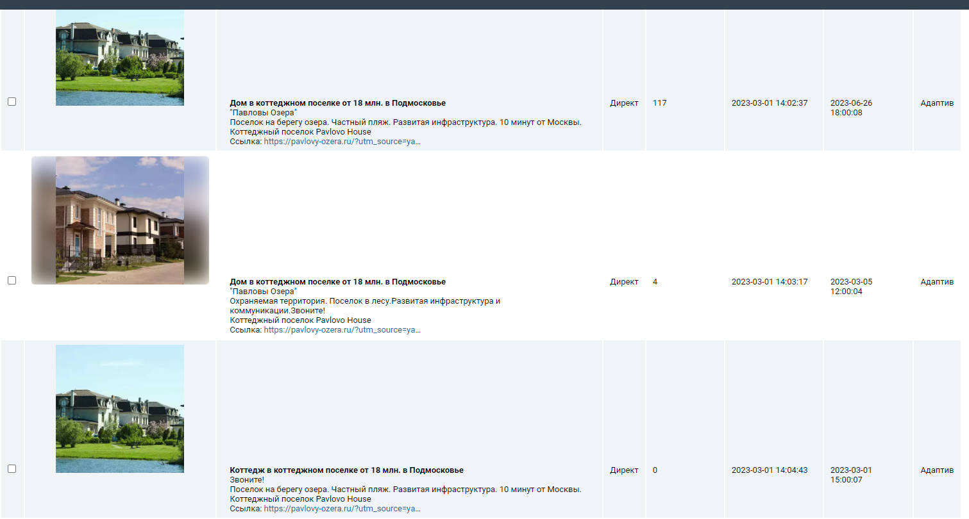
64 | 4 | 11 | 3000 | 69
63 | 4 | 3 | 3000 | 4
60 | 4 | 2 | 3000 | 28
59 | 3 | 13 | 3000 | 118
59 | 3 | 13 | 3000 | 118
53 | 6 | 3 | 3000 | 21
51 | 7 | 5 | 3000 | 11
50 | 5 | 8 | 3000 | 63
49 | 7 | 4 | 3000 | 40
49 | 6 | 3 | 3000 | 3
48 | 5 | 7 | 3000 | 61
46 | 4 | 3 | 3000 | 17
45 | 4 | 3 | 3000 | 12
45 | 7 | 2 | 3000 | 5
43 | 6 | 3 | 3000 | 5
43 | 6 | 3 | 3000 | 5
40 | 4 | 1 | 3000 | 7
40 | 5 | 10 | 3000 | 38
38 | 4 | 2 | 2000 | 5
37 | 6 | 11 | 3000 | 15
37 | 5 | 8 | 3000 | 66
36 | 6 | 3 | 3000 | 2
36 | 4 | 6 | 3000 | 98
36 | 6 | 3 | 2000 | 3
36 | 4 | 5 | 2000 | 29
36 | 6 | 7 | 3000 | 48
36 | 6 | 3 | 2000 | 3
34 | 7 | 11 | 3000 | 119
33 | 5 | 5 | 3000 | 38
33 | 2 | 4 | 3000 | 41
32 | 3 | 5 | 2000 | 32
31 | 4 | 2 | 3000 | 14
31 | 4 | 1 | 3000 | 5
30 | 3 | 8 | 3000 | 46
29 | 5 | 1 | 3000 | 17
29 | 5 | 7 | 3000 | 50
29 | 7 | 3 | 3000 | 1
29 | 5 | 9 | 3000 | 45
28 | 3 | 5 | 1000 | 23
28 | 4 | 2 | 3000 | 7
27 | 6 | 2 | 3000 | 2
27 | 6 | 4 | 2000 | 4
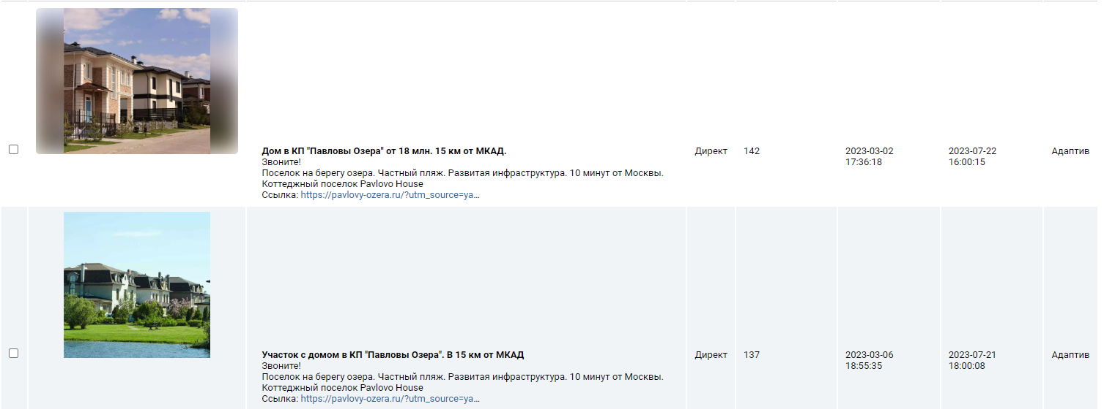
25 | 4 | 13 | 3000 | 88
25 | 3 | 1 | 3000 | 8
24 | 4 | 3 | 3000 | 19
24 | 4 | 3 | 3000 | 19
22 | 4 | 5 | 3000 | 6
22 | 4 | 1 | 3000 | 37
21 | 6 | 4 | 3000 | 4
21 | 4 | 4 | 3000 | 19
21 | 4 | 4 | 3000 | 19
21 | 4 | 4 | 3000 | 13
21 | 4 | 7 | 3000 | 11
20 | 5 | 5 | 3000 | 27
20 | 7 | 3 | 3000 | 28
20 | 4 | 4 | 3000 | 54
19 | 7 | 5 | 3000000 | 7
19 | 6 | 7 | 3000 | 21
19 | 6 | 7 | 3000 | 21
19 | 7 | 6 | 8000000 | 17
19 | 2 | 6 | 3000 | 76
19 | 2 | 5 | 500000 | 14
19 | 2 | 5 | 500000 | 14
18 | 6 | 8 | 3000 | 0
18 | 6 | 2 | 3000 | 4
18 | 4 | 2 | 751000 | 1
18 | 5 | 4 | 446000 | 26
17 | 6 | 12 | 2000000 | 33
17 | 6 | 2 | 243000 | 10
17 | 4 | 8 | 3000 | 1
17 | 3 | 4 | 99000 | 28
17 | 4 | 11 | 2000000 | 63
17 | 6 | 3 | 4000000 | 2
17 | 6 | 3 | 4000000 | 2
16 | 4 | 5 | 81000 | 16
16 | 2 | 4 | 6000 | 19
16 | 6 | 4 | 5000 | 7
16 | 4 | 5 | 81000 | 16
16 | 6 | 3 | 64000 | 9
16 | 5 | 2 | 3000 | 7
16 | 7 | 2 | 11000000 | 10
...

